U7
U7 | Duomenų sekos, paieška/pakeitimas, rūšiavimas, filtravimas (sudėtingasis filtravimas), SUBTOTAL

1. | Naudodami automatinio duomenų įvedimo įrankį nukopijuokite šiuos duomenis žemyn ir į dešinę. Atlikite tai su FILL (DOWN, RIGHT, ...) įrankiu (HOME->EDITING->FILL PAGRINDINIS->REDAGAVIMAS->UŽPILDYTI)

 | Skaičius
 | 10 | 10 | 10 | 10
 | 10 | 10 | 10 | 10
 | 10 | Tekstas | Tekstas | Tekstas
 | 10 | Prekė | Tekstas | Tekstas
 | 10 | Prekė | Tekstas | Tekstas
 | 10 | Prekė | Tekstas | Tekstas
 | 10 | Prekė | Prekė 11 | Tekstas
 | 10 | Prekė | Prekė 12 | Tekstas
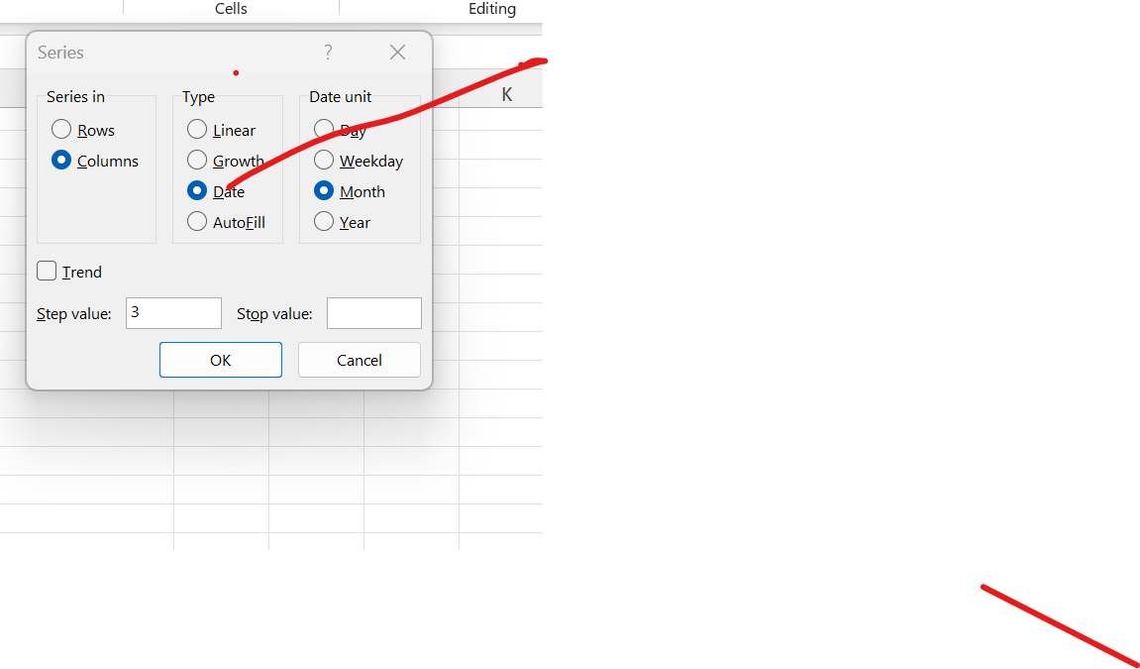
 | 10 | Prekė | Prekė 13 | Data
 | 10 | Prekė | Prekė 14 | 2019-07-12
 | 10 | Prekė | Prekė 15 | 2019-07-13

2. | Kopijavimo žemyn būdu nukopijuokite šias sekas žemyn per 5 eilutes

 | 10 | 2019-01-01 | 2019-01-01 | 2019-01-01
 | 8 | 2019-01-10 | 2019-02-01 | 2020-01-01

3. | Naudodamiesi SERIES SEKA įrankiu sudarykite datų seką žemyn, kurioje būtų kas antra mėnesio darbo diena
 | 2019-07-01 | 2020-01-01
 | 2019-07-03 | 2020-04-01
 | 2019-07-05 | 2020-07-01
 | 2019-07-07 | 2020-10-01
 | 2019-07-09 | 2021-01-01
 | 2019-07-11 | 2021-04-01
 | 2019-07-13 | 2021-07-01
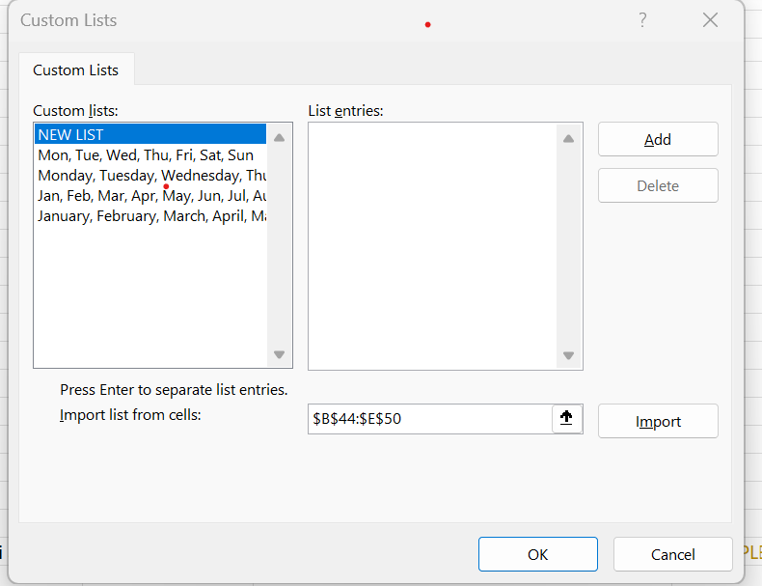
 | 2019-07-15 | 2021-10-01
 | 2019-07-17 | 2022-01-01
 | 2019-07-19 | 2022-04-01
 | 2019-07-21
 | 2019-07-23
 | 2019-07-25
4. | Nukopijuokite duomenis dešinėn |  |  |  | FILE-OPTIONS-ADVANCED-EDIT CUSTOM LIST
 | January | February | March | April | How to copy a list and add it to make it outomatic
 | Jan | Feb | Mar | Apr
 | Monday | Tuesday | Wednesday | Thursday
 | Mon | Tue | Wed | Thu
 | Pr | Pr | Pr | Pr
 | Pirmadienis | Pirmadienis | Pirmadienis | Pirmadienis
 | Saus | Saus | Saus | Saus

5. | Užpildykite kelis prekių užsakymus pasinaudodami automatiškai sudaromais sąrašais (PICK UP FROM DROP-DOWN LIST IŠSIRINKTI IŠ IŠPLEČIAMOJO SĄRAŠO)

 |  | Pirkėjas | Prekė | Kiekis, t
 |  | UAB "Aibė" | Bulvės | 7.20 | insert subtotal
 |  | UAB "Aibė" | Bulvės | 2.50 | right click pick from drop down list
 |  | UAB "Aibė" Total |  | 9.70
 |  | UAB "Maksima" | Bulvės | 1.60
 |  | UAB "Maksima" | Bulvės | 5.20
 |  | UAB "Maksima" Total |  | 6.80
 |  | UAB "Aibė" | Burokėliai | 6.20
 |  | UAB "Aibė" Total |  | 6.20
 |  | UAB "Maksima" | Burokėliai | 0.50
 |  | UAB "Maksima" Total |  | 0.50
 |  | UAB "NORFA" | Burokėliai | 1.50
 |  | UAB "NORFA" Total |  | 1.50
 |  | UAB "Aibė" | Kopūstai | 2.40
 |  | UAB "Aibė" Total |  | 2.40
 |  | UAB "Maksima" | Kopūstai | 5.00
 |  | UAB "Maksima" Total |  | 5.00
 |  | UAB "NORFA" | Kopūstai | 1.70
 |  | UAB "NORFA" | Kopūstai | 2.80
 |  | UAB "NORFA" Total |  | 4.50
 |  | UAB "Maksima" | Burokėliai
 |  | UAB "Maksima" Total |  | 0
 |  | Grand Total |  | 36.6

6. | 5 užduoties lentelėje surūšiuokite naudodamiesi CUSTOM SORT PASIRINKTINIS RŪŠIAVIMAS įrankiu lentelės įrašus pagal pirkėją abėcėlės tvarka ir kiekius mažėjančia tvarka

7. | Naudodamiesi 5 užduoties Įrankiu SUBTOTAL TARPINĖ SUMA apskaičiuokite kiekvieno prekybos tinklo nupirktų daržovių kiekį

8. | Naudodami CUSTOM SORT PASIRINKTINIS RŪŠIAVIMAS įrankį, surūšiuokite žemiau esančio duomenų masyvo duomenis taip, kad pierkėjai jame būtų sudėlioti abėcėlės tvarka, o kiekvieno pirkėjo nupirkta produkcija taip pat būtų sudėliota abėcėlės tvarka, o to paties pavadinimo prekių kiekiai būtų matomi nuo mažiausio iki didžiausio.

 |  | Pirkėjas | Prekė | Kiekis, t |  | naudoti funkcija sort | Pirkėjas | Prekė | Kiekis, t
 |  | UAB "Aibė" | Bulvės | 5.60 |  |  | UAB "Aibė" | Bulvės | 5.60
 |  | UAB "Aibė" | Bulvės | 7.60 |  |  | UAB "NORFA" | Burokėliai | 9.50
 |  | UAB "Aibė" | Bulvės | 15.00 |  |  | UAB "NORFA" | Bulvės | 14.70
 |  | UAB "Aibė" | Burokėliai | 8.50 |  |  | UAB "NORFA" | Bulvės | 6.60
 |  | UAB "Aibė" | Burokėliai | 8.60 |  |  | UAB "Maksima" | Burokėliai | 16.50
 |  | UAB "Aibė" | Burokėliai | 9.30 |  |  | UAB "Aibė" | Bulvės | 15.00
 |  | UAB "Aibė" | Kopūstai | 6.10 |  |  | UAB "Maksima" | Burokėliai | 6.90
 |  | UAB "Aibė" | Kopūstai | 17.80 |  |  | UAB "NORFA" | Kopūstai | 16.70
 |  | UAB "Aibė" | Kopūstai | 19.00 |  |  | UAB "Aibė" | Kopūstai | 6.10
 |  | UAB "Maksima" | Bulvės | 7.60 |  |  | UAB "NORFA" | Burokėliai | 5.50
 |  | UAB "Maksima" | Bulvės | 11.30 |  |  | UAB "Maksima" | Kopūstai | 12.80
 |  | UAB "Maksima" | Bulvės | 13.60 |  |  | UAB "Aibė" | Kopūstai | 17.80
 |  | UAB "Maksima" | Burokėliai | 6.90 |  |  | UAB "NORFA" | Bulvės | 19.00
 |  | UAB "Maksima" | Burokėliai | 14.90 |  |  | UAB "NORFA" | Kopūstai | 15.20
 |  | UAB "Maksima" | Burokėliai | 16.50 |  |  | UAB "Maksima" | Kopūstai | 9.90
 |  | UAB "Maksima" | Kopūstai | 9.90 |  |  | UAB "Maksima" | Bulvės | 11.30
 |  | UAB "Maksima" | Kopūstai | 12.00 |  |  | UAB "Aibė" | Burokėliai | 9.30
 |  | UAB "Maksima" | Kopūstai | 12.80 |  |  | UAB "Aibė" | Kopūstai | 19.00
 |  | UAB "NORFA" | Bulvės | 6.60 |  |  | UAB "Aibė" | Burokėliai | 8.50
 |  | UAB "NORFA" | Bulvės | 14.70 |  |  | UAB "Aibė" | Bulvės | 7.60
 |  | UAB "NORFA" | Bulvės | 19.00 |  |  | UAB "Aibė" | Burokėliai | 8.60
 |  | UAB "NORFA" | Burokėliai | 5.50 |  |  | UAB "Maksima" | Burokėliai | 14.90
 |  | UAB "NORFA" | Burokėliai | 9.50 |  |  | UAB "Maksima" | Kopūstai | 12.00
 |  | UAB "NORFA" | Burokėliai | 18.00 |  |  | UAB "Maksima" | Bulvės | 7.60
 |  | UAB "NORFA" | Kopūstai | 8.30 |  |  | UAB "Maksima" | Bulvės | 13.60
 |  | UAB "NORFA" | Kopūstai | 15.20 |  |  | UAB "NORFA" | Kopūstai | 8.30
 |  | UAB "NORFA" | Kopūstai | 16.70 |  |  | UAB "NORFA" | Burokėliai | 18.00

U7A
U7A | Duomenų sekos, paieška/pakeitimas, rūšiavimas, filtravimas (sudėtingasis filtravimas), SUBTOTAL

9. | Lentelėje apačioje sudarykite filtrą, kuriuo naudodamiesi pamatytumėte visas 2018 m. sausio mėnesį "Rokiškio pieno" patiektas prekes.
10. | Naudodami datos filtrus pakeiskite filtravimo kriterijų į bet kurių metų sausio mėnesius DATE FILTERS->ALL DATES IN THE PERIOD->JANUARY DATŲ FILTRAI->VISOS LAIKOTARPIO DATOS->SAUSIS.
11. | Naudodami CUSTOM FILTER PASIRINKTINĮ FILTRĄ nustatytus filtravimo kriterijus papildykite dar vienu: rodyti tik tuos duomenis, kuriuose kiekis yra >=20 ir <=30.
12. | Naudodami funkciją SUBTOTAL gaukite matomų ekrane filtruotų duomenų skaičiavimus (SUM, MIN, MAX, AVERAGE, COUNT) kiekiams ir pinigų sumoms:
 |  |  |  | Suma, Eur |  | Suma, Eur
 |  |  | SUM | 551.87 |  | 551.87 |  | Suma |  |  | Galima filtruoti pagal spalva arba srifto spalva
 |  |  | AVERAGE | 22.99 |  | 22.99 |  | Vidurkis
 |  |  | MIN | 9.81 |  | 9.81 |  | Minimumas
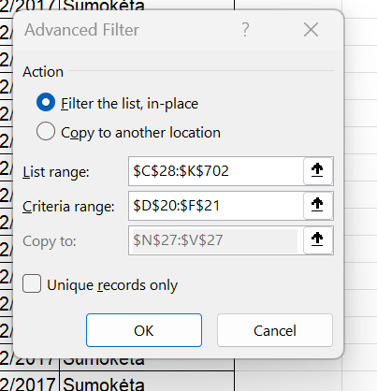
 |  |  | MAX | 53.00 |  | 53.00 |  | Maksimumas
 |  |  | COUNT | 24.00 |  | 24.00 |  | Kiekis (langelių, užpildytų skaičiais)
13. | Išskleiskite (pliuso ženklas kairėje)

 | Išplėstinio filtro pagalba išsręskite šias užduotis: |  |  |  | Data - advanced |  | Padaryti atra filtra su velavimais, keisis tik vidurinysis, nukopijuoti langaeli
 | a) Iš lentelės apačioje duomenų sudarykite unikalų prekių sąrašą
 | b) Iš lentelės apačioje duomenų suformuokite vėlavių atsiskaitymų santrauką

 | Data | Prekės pavadinimas | Tiekėjas | Kiekis, vnt. | Kaina, Eur | Suma, Eur | Mokėti iki | Atsisk. data | Ar sumokėta | Vėlavimai
 |  | Dvaro varškė |  | >=15 |  |  |  |  |  | FALSE

 |  |  |  |  |  |  |  |  |  |  |  | Data | Prekės pavadinimas | Tiekėjas | Kiekis, vnt. | Kaina, Eur | Suma, Eur | Mokėti iki | Atsisk. data | Ar sumokėta
 | Data | Prekės pavadinimas | Tiekėjas | Kiekis, vnt. | Kaina, Eur | Suma, Eur | Mokėti iki | Atsisk. data | Ar sumokėta |  |  | 2017-01-02 | Dvaro varškė | Pieno žvaigždės | 20 | 2.12 | 42.40 | 2017-01-27 | 2017-01-26 | Sumokėta
 | 2017-01-01 | Rokiškio naminis pienas | Rokiškio pienas | 20 | 1.55 | 31.00 | 2017-01-26 | 2017-01-23 | Sumokėta |  |  | 2017-01-07 | Dvaro varškė | Pieno žvaigždės | 15 | 2.12 | 31.80 | 2017-02-01 | 2017-01-30 | Sumokėta
 | 2017-01-02 | Dvaro varškė | Pieno žvaigždės | 20 | 2.12 | 42.40 | 2017-01-27 | 2017-01-26 | Sumokėta |  |  | 2017-01-08 | Dvaro varškė | Pieno žvaigždės | 21 | 2.12 | 44.52 | 2017-02-02 | 2017-02-02 | Sumokėta
 | 2017-01-03 | Smetoniškas sviestas | Pieno žvaigždės | 9 | 2.02 | 18.18 | 2017-01-28 | 2017-01-27 | Sumokėta |  |  | 2017-02-01 | Dvaro varškė | Pieno žvaigždės | 22 | 2.12 | 46.64 | 2017-02-26 | 2017-02-26 | Sumokėta
 | 2017-01-04 | Rokiškio naminis pienas | Rokiškio pienas | 24 | 1.55 | 37.20 | 2017-01-29 | 2017-01-28 | Sumokėta |  |  | 2017-02-05 | Dvaro varškė | Pieno žvaigždės | 20 | 2.12 | 42.40 | 2017-03-02 | 2017-02-28 | Sumokėta
 | 2017-01-07 | Dvaro varškė | Pieno žvaigždės | 15 | 2.12 | 31.80 | 2017-02-01 | 2017-01-30 | Sumokėta |  |  | 2017-02-22 | Dvaro varškė | Pieno žvaigždės | 17 | 2.12 | 36.04 | 2017-03-19 | 2017-03-19 | Sumokėta
 | 2017-01-08 | Dvaro varškė | Pieno žvaigždės | 21 | 2.12 | 44.52 | 2017-02-02 | 2017-02-02 | Sumokėta |  |  | 2017-02-25 | Dvaro varškė | Pieno žvaigždės | 22 | 2.12 | 46.64 | 2017-03-22 | 2017-03-21 | Sumokėta
 | 2017-01-09 | Dvaro varškė | Pieno žvaigždės | 8 | 2.12 | 16.96 | 2017-02-03 | 2017-02-04 | Sumokėta |  |  | 2017-03-01 | Dvaro varškė | Pieno žvaigždės | 16 | 2.12 | 33.92 | 2017-03-26 | 2017-03-25 | Sumokėta
 | 2017-01-10 | Dvaro varškė | Pieno žvaigždės | 10 | 2.12 | 21.20 | 2017-02-04 | 2017-02-04 | Sumokėta |  |  | 2017-03-04 | Dvaro varškė | Pieno žvaigždės | 15 | 2.12 | 31.80 | 2017-03-29 | 2017-03-28 | Sumokėta
 | 2017-01-11 | Rūkytas lydytas sūris "Visiems" | Rokiškio pienas | 15 | 1.40 | 21.00 | 2017-02-05 | 2017-02-04 | Sumokėta |  |  | 2017-03-27 | Dvaro varškė | Pieno žvaigždės | 25 | 2.12 | 53.00 | 2017-04-21 | 2017-04-21 | Sumokėta
 | 2017-01-14 | Grietinė "Žaloji karvutė" | Rokiškio pienas | 9 | 1.09 | 9.81 | 2017-02-08 | 2017-02-06 | Sumokėta |  |  | 2017-04-11 | Dvaro varškė | Pieno žvaigždės | 23 | 2.12 | 48.76 | 2017-05-06 | 2017-05-06 | Sumokėta
 | 2017-01-15 | Rokiškio naminis pienas | Rokiškio pienas | 23 | 1.55 | 35.65 | 2017-02-09 | 2017-02-07 | Sumokėta |  |  | 2017-04-17 | Dvaro varškė | Pieno žvaigždės | 17 | 2.12 | 36.04 | 2017-05-12 | 2017-05-10 | Sumokėta
 | 2017-01-16 | Smetoniškas sviestas | Pieno žvaigždės | 15 | 2.02 | 30.30 | 2017-02-10 | 2017-02-10 | Sumokėta |  |  | 2017-05-07 | Dvaro varškė | Pieno žvaigždės | 21 | 2.12 | 44.52 | 2017-06-01 | 2017-06-01 | Sumokėta
 | 2017-01-17 | Rokiškio naminis pienas | Rokiškio pienas | 19 | 1.55 | 29.45 | 2017-02-11 | 2017-02-10 | Sumokėta |  |  | 2017-05-27 | Dvaro varškė | Pieno žvaigždės | 17 | 2.12 | 36.04 | 2017-06-21 | 2017-06-20 | Sumokėta
 | 2017-01-18 | Rokiškio naminis pienas | Rokiškio pienas | 24 | 1.55 | 37.20 | 2017-02-12 | 2017-02-11 | Sumokėta |  |  | 2017-05-31 | Dvaro varškė | Pieno žvaigždės | 21 | 2.12 | 44.52 | 2017-06-25 | 2017-06-23 | Sumokėta
 | 2017-01-21 | Smetoniškas sviestas | Pieno žvaigždės | 6 | 2.02 | 12.12 | 2017-02-15 | 2017-02-13 | Sumokėta |  |  | 2017-06-04 | Dvaro varškė | Pieno žvaigždės | 19 | 2.12 | 40.28 | 2017-06-29 | 2017-06-28 | Sumokėta
 | 2017-01-22 | Grietinė "Žaloji karvutė" | Rokiškio pienas | 14 | 1.09 | 15.26 | 2017-02-16 | 2017-02-16 | Sumokėta |  |  | 2017-06-19 | Dvaro varškė | Pieno žvaigždės | 20 | 2.12 | 42.40 | 2017-07-14 | 2017-07-14 | Sumokėta
 | 2017-01-23 | Rokiškio naminis pienas | Rokiškio pienas | 22 | 1.55 | 34.10 | 2017-02-17 | 2017-02-15 | Sumokėta |  |  | 2017-06-20 | Dvaro varškė | Pieno žvaigždės | 15 | 2.12 | 31.80 | 2017-07-15 | 2017-07-15 | Sumokėta
 | 2017-01-24 | Rokiškio naminis pienas | Rokiškio pienas | 11 | 1.55 | 17.05 | 2017-02-18 | 2017-02-18 | Sumokėta |  |  | 2017-06-28 | Dvaro varškė | Pieno žvaigždės | 15 | 2.12 | 31.80 | 2017-07-23 | 2017-07-23 | Sumokėta
 | 2017-01-25 | Rokiškio naminis pienas | Rokiškio pienas | 12 | 1.55 | 18.60 | 2017-02-19 | 2017-02-18 | Sumokėta |  |  | 2017-07-17 | Dvaro varškė | Pieno žvaigždės | 24 | 2.12 | 50.88 | 2017-08-11 | 2017-08-10 | Sumokėta
 | 2017-01-28 | Rokiškio naminis pienas | Rokiškio pienas | 20 | 1.55 | 31.00 | 2017-02-22 | 2017-02-20 | Sumokėta |  |  | 2017-07-22 | Dvaro varškė | Pieno žvaigždės | 23 | 2.12 | 48.76 | 2017-08-16 | 2017-08-14 | Sumokėta
 | 2017-01-29 | Dvaro varškė | Pieno žvaigždės | 8 | 2.12 | 16.96 | 2017-02-23 | 2017-02-21 | Sumokėta |  |  | 2017-07-23 | Dvaro varškė | Pieno žvaigždės | 19 | 2.12 | 40.28 | 2017-08-17 | 2017-08-17 | Sumokėta
 | 2017-01-30 | Grietinė "Žaloji karvutė" | Rokiškio pienas | 17 | 1.09 | 18.53 | 2017-02-24 | 2017-02-24 | Sumokėta |  |  | 2017-07-25 | Dvaro varškė | Pieno žvaigždės | 18 | 2.12 | 38.16 | 2017-08-19 | 2017-08-17 | Sumokėta
 | 2017-01-31 | Rokiškio naminis pienas | Rokiškio pienas | 7 | 1.55 | 10.85 | 2017-02-25 | 2017-02-24 | Sumokėta |  |  | 2017-08-08 | Dvaro varškė | Pieno žvaigždės | 22 | 2.12 | 46.64 | 2017-09-02 | 2017-09-01 | Sumokėta
 | 2017-02-01 | Dvaro varškė | Pieno žvaigždės | 22 | 2.12 | 46.64 | 2017-02-26 | 2017-02-26 | Sumokėta |  |  | 2017-08-13 | Dvaro varškė | Pieno žvaigždės | 19 | 2.12 | 40.28 | 2017-09-07 | 2017-09-05 | Sumokėta
 | 2017-02-04 | Rokiškio naminis pienas | Rokiškio pienas | 26 | 1.55 | 40.30 | 2017-03-01 | 2017-02-28 | Sumokėta |  |  | 2017-08-19 | Dvaro varškė | Pieno žvaigždės | 17 | 2.12 | 36.04 | 2017-09-13 | 2017-09-13 | Sumokėta
 | 2017-02-05 | Dvaro varškė | Pieno žvaigždės | 20 | 2.12 | 42.40 | 2017-03-02 | 2017-02-28 | Sumokėta |  |  | 2017-08-21 | Dvaro varškė | Pieno žvaigždės | 21 | 2.12 | 44.52 | 2017-09-15 | 2017-09-15 | Sumokėta
 | 2017-02-06 | Rokiškio naminis pienas | Rokiškio pienas | 8 | 1.55 | 12.40 | 2017-03-03 | 2017-03-02 | Sumokėta |  |  | 2017-09-10 | Dvaro varškė | Pieno žvaigždės | 26 | 2.12 | 55.12 | 2017-10-05 | 2017-10-04 | Sumokėta
 | 2017-02-07 | Rokiškio naminis pienas | Rokiškio pienas | 12 | 1.55 | 18.60 | 2017-03-04 | 2017-03-06 | Sumokėta |  |  | 2017-10-17 | Dvaro varškė | Pieno žvaigždės | 26 | 2.12 | 55.12 | 2017-11-11 | 2017-11-11 | Sumokėta
 | 2017-02-08 | Grietinė "Žaloji karvutė" | Rokiškio pienas | 9 | 1.09 | 9.81 | 2017-03-05 | 2017-03-04 | Sumokėta |  |  | 2017-10-25 | Dvaro varškė | Pieno žvaigždės | 19 | 2.12 | 40.28 | 2017-11-19 | 2017-11-19 | Sumokėta
 | 2017-02-11 | Grūdėta varškė | Pieno žvaigždės | 23 | 1.37 | 31.51 | 2017-03-08 | 2017-03-07 | Sumokėta |  |  | 2017-11-02 | Dvaro varškė | Pieno žvaigždės | 18 | 2.12 | 38.16 | 2017-11-27 | 2017-11-26 | Sumokėta
 | 2017-02-12 | Rūkytas lydytas sūris "Visiems" | Rokiškio pienas | 23 | 1.40 | 32.20 | 2017-03-09 | 2017-03-07 | Sumokėta |  |  | 2017-11-05 | Dvaro varškė | Pieno žvaigždės | 16 | 2.12 | 33.92 | 2017-11-30 | 2017-11-28 | Sumokėta
 | 2017-02-13 | Smetoniškas sviestas | Pieno žvaigždės | 12 | 2.02 | 24.24 | 2017-03-10 | 2017-03-10 | Sumokėta |  |  | 2017-11-23 | Dvaro varškė | Pieno žvaigždės | 26 | 2.12 | 55.12 | 2017-12-18 | 2017-12-17 | Sumokėta
 | 2017-02-14 | Rokiškio naminis pienas | Rokiškio pienas | 24 | 1.55 | 37.20 | 2017-03-11 | 2017-03-11 | Sumokėta |  |  | 2017-11-29 | Dvaro varškė | Pieno žvaigždės | 18 | 2.12 | 38.16 | 2017-12-24 | 2017-12-24 | Sumokėta
 | 2017-02-15 | Smetoniškas sviestas | Pieno žvaigždės | 23 | 2.02 | 46.46 | 2017-03-12 | 2017-03-12 | Sumokėta |  |  | 2017-12-05 | Dvaro varškė | Pieno žvaigždės | 25 | 2.12 | 53.00 | 2017-12-30 | 2017-12-29 | Sumokėta
 | 2017-02-18 | Rokiškio naminis pienas | Rokiškio pienas | 17 | 1.55 | 26.35 | 2017-03-15 | 2017-03-14 | Sumokėta |  |  | 2017-12-24 | Dvaro varškė | Pieno žvaigždės | 23 | 2.12 | 48.76 | 2018-01-18 | 2018-01-16 | Sumokėta
 | 2017-02-19 | Rokiškio naminis pienas | Rokiškio pienas | 8 | 1.55 | 12.40 | 2017-03-16 | 2017-03-14 | Sumokėta |  |  | 2018-01-03 | Dvaro varškė | Pieno žvaigždės | 25 | 2.12 | 53.00 | 2018-01-28 | 2018-01-27 | Sumokėta
 | 2017-02-20 | Smetoniškas sviestas | Pieno žvaigždės | 19 | 2.02 | 38.38 | 2017-03-17 | 2017-03-17 | Sumokėta |  |  | 2018-02-10 | Dvaro varškė | Pieno žvaigždės | 21 | 2.12 | 44.52 | 2018-03-07 | 2018-03-06 | Sumokėta
 | 2017-02-21 | Grietinė "Žaloji karvutė" | Rokiškio pienas | 10 | 1.09 | 10.90 | 2017-03-18 | 2017-03-17 | Sumokėta |  |  | 2018-02-28 | Dvaro varškė | Pieno žvaigždės | 23 | 2.12 | 48.76 | 2018-03-25 | 2018-03-23 | Sumokėta
 | 2017-02-22 | Dvaro varškė | Pieno žvaigždės | 17 | 2.12 | 36.04 | 2017-03-19 | 2017-03-19 | Sumokėta |  |  | 2018-03-03 | Dvaro varškė | Pieno žvaigždės | 22 | 2.12 | 46.64 | 2018-03-28 | 2018-03-28 | Sumokėta
 | 2017-02-25 | Dvaro varškė | Pieno žvaigždės | 22 | 2.12 | 46.64 | 2017-03-22 | 2017-03-21 | Sumokėta |  |  | 2018-03-27 | Dvaro varškė | Pieno žvaigždės | 21 | 2.12 | 44.52 | 2018-04-21 | 2018-04-21 | Sumokėta
 | 2017-02-26 | Grietinė "Žaloji karvutė" | Rokiškio pienas | 25 | 1.09 | 27.25 | 2017-03-23 | 2017-03-21 | Sumokėta |  |  | 2018-03-31 | Dvaro varškė | Pieno žvaigždės | 24 | 2.12 | 50.88 | 2018-04-25 | 2018-04-24 | Sumokėta
 | 2017-02-27 | Rokiškio naminis pienas | Rokiškio pienas | 21 | 1.55 | 32.55 | 2017-03-24 | 2017-03-23 | Sumokėta |  |  | 2018-04-01 | Dvaro varškė | Pieno žvaigždės | 21 | 2.12 | 44.52 | 2018-04-26 | 2018-04-24 | Sumokėta
 | 2017-02-28 | Rokiškio naminis pienas | Rokiškio pienas | 18 | 1.55 | 27.90 | 2017-03-25 | 2017-03-27 | Sumokėta |  |  | 2018-04-02 | Dvaro varškė | Pieno žvaigždės | 20 | 2.12 | 42.40 | 2018-04-27 | 2018-04-27 | Sumokėta
 | 2017-03-01 | Dvaro varškė | Pieno žvaigždės | 16 | 2.12 | 33.92 | 2017-03-26 | 2017-03-25 | Sumokėta |  |  | 2018-04-07 | Dvaro varškė | Pieno žvaigždės | 17 | 2.12 | 36.04 | 2018-05-02 | 2018-05-01 | Sumokėta
 | 2017-03-04 | Dvaro varškė | Pieno žvaigždės | 15 | 2.12 | 31.80 | 2017-03-29 | 2017-03-28 | Sumokėta |  |  | 2018-04-10 | Dvaro varškė | Pieno žvaigždės | 24 | 2.12 | 50.88 | 2018-05-05 | 2018-05-05 | Sumokėta
 | 2017-03-05 | Dvaro varškė | Pieno žvaigždės | 14 | 2.12 | 29.68 | 2017-03-30 | 2017-03-28 | Sumokėta |  |  | 2018-04-22 | Dvaro varškė | Pieno žvaigždės | 15 | 2.12 | 31.80 | 2018-05-17 | 2018-05-16 | Sumokėta
 | 2017-03-06 | Grietinė "Žaloji karvutė" | Rokiškio pienas | 20 | 1.09 | 21.80 | 2017-03-31 | 2017-03-31 | Sumokėta |  |  | 2018-05-01 | Dvaro varškė | Pieno žvaigždės | 19 | 2.12 | 40.28 | 2018-05-26 | 2018-05-26 | Sumokėta
 | 2017-03-07 | Rūkytas lydytas sūris "Visiems" | Rokiškio pienas | 15 | 1.40 | 21.00 | 2017-04-01 | 2017-04-01 | Sumokėta |  |  | 2018-05-12 | Dvaro varškė | Pieno žvaigždės | 16 | 2.12 | 33.92 | 2018-06-06 | 2018-06-05 | Sumokėta
 | 2017-03-08 | Rokiškio naminis pienas | Rokiškio pienas | 26 | 1.55 | 40.30 | 2017-04-02 | 2017-04-02 | Sumokėta |  |  | 2018-05-14 | Dvaro varškė | Pieno žvaigždės | 16 | 2.12 | 33.92 | 2018-06-08 | 2018-06-06 | Sumokėta
 | 2017-03-11 | Dvaro varškė | Pieno žvaigždės | 14 | 2.12 | 29.68 | 2017-04-05 | 2017-04-04 | Sumokėta |  |  | 2018-05-15 | Dvaro varškė | Pieno žvaigždės | 25 | 2.12 | 53.00 | 2018-06-09 | 2018-06-09 | Sumokėta
 | 2017-03-12 | Grietinė "Žaloji karvutė" | Rokiškio pienas | 12 | 1.09 | 13.08 | 2017-04-06 | 2017-04-06 | Sumokėta |  |  | 2018-05-20 | Dvaro varškė | Pieno žvaigždės | 18 | 2.12 | 38.16 | 2018-06-14 | 2018-06-13 | Sumokėta
 | 2017-03-13 | Rokiškio naminis pienas | Rokiškio pienas | 21 | 1.55 | 32.55 | 2017-04-07 | 2017-04-06 | Sumokėta |  |  | 2018-06-06 | Dvaro varškė | Pieno žvaigždės | 16 | 2.12 | 33.92 | 2018-07-01 | 2018-06-30 | Sumokėta
 | 2017-03-14 | Rokiškio naminis pienas | Rokiškio pienas | 22 | 1.55 | 34.10 | 2017-04-08 | 2017-04-07 | Sumokėta |  |  | 2018-06-09 | Dvaro varškė | Pieno žvaigždės | 18 | 2.12 | 38.16 | 2018-07-04 | 2018-07-02 | Sumokėta
 | 2017-03-15 | Grietinė "Žaloji karvutė" | Rokiškio pienas | 11 | 1.09 | 11.99 | 2017-04-09 | 2017-04-07 | Sumokėta |  |  | 2018-06-11 | Dvaro varškė | Pieno žvaigždės | 18 | 2.12 | 38.16 | 2018-07-06 | 2018-07-04 | Sumokėta
 | 2017-03-18 | Grūdėta varškė | Pieno žvaigždės | 14 | 1.37 | 19.18 | 2017-04-12 | 2017-04-12 | Sumokėta |  |  | 2018-06-24 | Dvaro varškė | Pieno žvaigždės | 19 | 2.12 | 40.28 | 2018-07-19 | 2018-07-18 | Sumokėta
 | 2017-03-19 | Dvaro varškė | Pieno žvaigždės | 7 | 2.12 | 14.84 | 2017-04-13 | 2017-04-11 | Sumokėta |  |  | 2018-06-26 | Dvaro varškė | Pieno žvaigždės | 23 | 2.12 | 48.76 | 2018-07-21 | 2018-07-21 | Sumokėta
 | 2017-03-20 | Smetoniškas sviestas | Pieno žvaigždės | 20 | 2.02 | 40.40 | 2017-04-14 | 2017-04-14 | Sumokėta |  |  | 2018-08-01 | Dvaro varškė | Pieno žvaigždės | 17 | 2.12 | 36.04 | 2018-08-26 | 2018-08-26 | Sumokėta
 | 2017-03-21 | Rokiškio naminis pienas | Rokiškio pienas | 21 | 1.55 | 32.55 | 2017-04-15 | 2017-04-14 | Sumokėta |  |  | 2018-08-22 | Dvaro varškė | Pieno žvaigždės | 21 | 2.12 | 44.52 | 2018-09-16 | 2018-09-16 | Sumokėta
 | 2017-03-22 | Grietinė "Žaloji karvutė" | Rokiškio pienas | 18 | 1.09 | 19.62 | 2017-04-16 | 2017-04-14 | Sumokėta |  |  | 2018-09-02 | Dvaro varškė | Pieno žvaigždės | 22 | 2.12 | 46.64 | 2018-09-27 | 2018-09-25 | Sumokėta
 | 2017-03-25 | Grietinė "Žaloji karvutė" | Rokiškio pienas | 9 | 1.09 | 9.81 | 2017-04-19 | 2017-04-19 | Sumokėta |  |  | 2018-10-01 | Dvaro varškė | Pieno žvaigždės | 15 | 2.12 | 31.80 | 2018-10-26 | 2018-10-24 | Sumokėta
 | 2017-03-26 | Smetoniškas sviestas | Pieno žvaigždės | 26 | 2.02 | 52.52 | 2017-04-20 | 2017-04-18 | Sumokėta |  |  | 2018-10-14 | Dvaro varškė | Pieno žvaigždės | 15 | 2.12 | 31.80 | 2018-11-08 | 2018-11-08 | Sumokėta
 | 2017-03-27 | Dvaro varškė | Pieno žvaigždės | 25 | 2.12 | 53.00 | 2017-04-21 | 2017-04-21 | Sumokėta |  |  | 2018-11-14 | Dvaro varškė | Pieno žvaigždės | 25 | 2.12 | 53.00 | 2018-12-09 | 2018-12-08 | Sumokėta
 | 2017-03-28 | Rokiškio naminis pienas | Rokiškio pienas | 12 | 1.55 | 18.60 | 2017-04-22 | 2017-04-21 | Sumokėta |  |  | 2018-11-18 | Dvaro varškė | Pieno žvaigždės | 17 | 2.12 | 36.04 | 2018-12-13 | 2018-12-13 | Sumokėta
 | 2017-03-29 | Rokiškio naminis pienas | Rokiškio pienas | 8 | 1.55 | 12.40 | 2017-04-23 | 2017-04-21 | Sumokėta |  |  | 2018-12-01 | Dvaro varškė | Pieno žvaigždės | 25 | 2.12 | 53.00 | 2018-12-26 | 2018-12-24 | Sumokėta
 | 2017-04-01 | Grūdėta varškė | Pieno žvaigždės | 25 | 1.37 | 34.25 | 2017-04-26 | 2017-04-27 | Sumokėta |  |  | 2018-12-04 | Dvaro varškė | Pieno žvaigždės | 16 | 2.12 | 33.92 | 2018-12-29 | 2018-12-28 | Sumokėta
 | 2017-04-02 | Rokiškio naminis pienas | Rokiškio pienas | 10 | 1.55 | 15.50 | 2017-04-27 | 2017-04-27 | Sumokėta |  |  | 2018-12-17 | Dvaro varškė | Pieno žvaigždės | 21 | 2.12 | 44.52 | 2019-01-11 | 2019-01-10 | Sumokėta
 | 2017-04-03 | Rokiškio naminis pienas | Rokiškio pienas | 17 | 1.55 | 26.35 | 2017-04-28 | 2017-04-27 | Sumokėta |  |  | 2018-12-30 | Dvaro varškė | Pieno žvaigždės | 18 | 2.12 | 38.16 | 2019-01-24 | 2019-01-24 | Sumokėta
 | 2017-04-04 | Rūkytas lydytas sūris "Visiems" | Rokiškio pienas | 25 | 1.40 | 35.00 | 2017-04-29 | 2017-04-28 | Sumokėta |  |  | 2019-01-07 | Dvaro varškė | Pieno žvaigždės | 19 | 2.35 | 44.65 | 2019-02-01 | 2019-01-30 | Sumokėta
 | 2017-04-05 | Rokiškio naminis pienas | Rokiškio pienas | 26 | 1.55 | 40.30 | 2017-04-30 | 2017-04-28 | Sumokėta |  |  | 2019-01-15 | Dvaro varškė | Pieno žvaigždės | 21 | 2.35 | 49.35 | 2019-02-09 | 2019-02-08 | Sumokėta
 | 2017-04-08 | Rokiškio naminis pienas | Rokiškio pienas | 22 | 1.55 | 34.10 | 2017-05-03 | 2017-05-03 | Sumokėta |  |  | 2019-01-27 | Dvaro varškė | Pieno žvaigždės | 19 | 2.35 | 44.65 | 2019-02-21 | 2019-02-19 | Sumokėta
 | 2017-04-09 | Rūkytas lydytas sūris "Visiems" | Rokiškio pienas | 9 | 1.40 | 12.60 | 2017-05-04 | 2017-05-03 | Sumokėta |  |  | 2019-02-02 | Dvaro varškė | Pieno žvaigždės | 16 | 2.35 | 37.60 | 2019-02-27 | 2019-02-26 | Sumokėta
 | 2017-04-10 | Rokiškio naminis pienas | Rokiškio pienas | 11 | 1.55 | 17.05 | 2017-05-05 | 2017-05-03 | Sumokėta |  |  | 2019-02-17 | Dvaro varškė | Pieno žvaigždės | 20 | 2.35 | 47.00 | 2019-03-14 | 2019-03-12 | Sumokėta
 | 2017-04-11 | Dvaro varškė | Pieno žvaigždės | 23 | 2.12 | 48.76 | 2017-05-06 | 2017-05-06 | Sumokėta |  |  | 2019-03-16 | Dvaro varškė | Pieno žvaigždės | 20 | 2.35 | 47.00 | 2019-04-10 | 2019-04-10 | Sumokėta
 | 2017-04-12 | Dvaro varškė | Pieno žvaigždės | 7 | 2.12 | 14.84 | 2017-05-07 | 2017-05-07 | Sumokėta |  |  | 2019-03-19 | Dvaro varškė | Pieno žvaigždės | 26 | 2.35 | 61.10 | 2019-04-13 | 2019-04-12 | Sumokėta
 | 2017-04-15 | Rokiškio naminis pienas | Rokiškio pienas | 22 | 1.55 | 34.10 | 2017-05-10 | 2017-05-10 | Sumokėta |  |  | 2019-03-20 | Dvaro varškė | Pieno žvaigždės | 24 | 2.35 | 56.40 | 2019-04-14 | 2019-04-12 | Sumokėta
 | 2017-04-16 | Smetoniškas sviestas | Pieno žvaigždės | 20 | 2.02 | 40.40 | 2017-05-11 | 2017-05-10 | Sumokėta |  |  | 2019-04-09 | Dvaro varškė | Pieno žvaigždės | 15 | 2.35 | 35.25 | 2019-05-04 | 2019-05-03 | Sumokėta
 | 2017-04-17 | Dvaro varškė | Pieno žvaigždės | 17 | 2.12 | 36.04 | 2017-05-12 | 2017-05-10 | Sumokėta |  |  | 2019-04-16 | Dvaro varškė | Pieno žvaigždės | 17 | 2.35 | 39.95 | 2019-05-11 | 2019-05-11 | Sumokėta
 | 2017-04-18 | Dvaro varškė | Pieno žvaigždės | 10 | 2.12 | 21.20 | 2017-05-13 | 2017-05-13 | Sumokėta |  |  | 2019-05-07 | Dvaro varškė | Pieno žvaigždės | 23 | 2.35 | 54.05 | 2019-06-01 | 2019-05-31 | Sumokėta
 | 2017-04-19 | Rokiškio naminis pienas | Rokiškio pienas | 21 | 1.55 | 32.55 | 2017-05-14 | 2017-05-15 | Sumokėta |  |  | 2019-06-29 | Dvaro varškė | Pieno žvaigždės | 19 | 2.35 | 44.65 | 2019-07-24 |  | Nesumokėta
 | 2017-04-22 | Smetoniškas sviestas | Pieno žvaigždės | 17 | 2.02 | 34.34 | 2017-05-17 | 2017-05-16 | Sumokėta |  |  | 2019-07-02 | Dvaro varškė | Pieno žvaigždės | 18 | 2.35 | 42.30 | 2019-07-27 |  | Nesumokėta
 | 2017-04-23 | Smetoniškas sviestas | Pieno žvaigždės | 18 | 2.02 | 36.36 | 2017-05-18 | 2017-05-17 | Sumokėta |  |  | 2019-07-15 | Dvaro varškė | Pieno žvaigždės | 16 | 2.35 | 37.60 | 2019-08-09 |  | Nesumokėta
 | 2017-04-24 | Grietinė "Žaloji karvutė" | Rokiškio pienas | 15 | 1.09 | 16.35 | 2017-05-19 | 2017-05-17 | Sumokėta |  |  | 2019-07-20 | Dvaro varškė | Pieno žvaigždės | 21 | 2.35 | 49.35 | 2019-08-14 |  | Nesumokėta
 | 2017-04-25 | Smetoniškas sviestas | Pieno žvaigždės | 12 | 2.02 | 24.24 | 2017-05-20 | 2017-05-20 | Sumokėta
 | 2017-04-26 | Dvaro varškė | Pieno žvaigždės | 13 | 2.12 | 27.56 | 2017-05-21 | 2017-05-19 | Sumokėta
 | 2017-04-29 | Rokiškio naminis pienas | Rokiškio pienas | 24 | 1.55 | 37.20 | 2017-05-24 | 2017-05-24 | Sumokėta
 | 2017-04-30 | Smetoniškas sviestas | Pieno žvaigždės | 25 | 2.02 | 50.50 | 2017-05-25 | 2017-05-24 | Sumokėta
 | 2017-05-01 | Rokiškio naminis pienas | Rokiškio pienas | 18 | 1.55 | 27.90 | 2017-05-26 | 2017-05-24 | Sumokėta
 | 2017-05-02 | Grietinė "Žaloji karvutė" | Rokiškio pienas | 13 | 1.09 | 14.17 | 2017-05-27 | 2017-05-25 | Sumokėta
 | 2017-05-03 | Smetoniškas sviestas | Pieno žvaigždės | 15 | 2.02 | 30.30 | 2017-05-28 | 2017-05-28 | Sumokėta
 | 2017-05-06 | Dvaro varškė | Pieno žvaigždės | 13 | 2.12 | 27.56 | 2017-05-31 | 2017-06-01 | Sumokėta
 | 2017-05-07 | Dvaro varškė | Pieno žvaigždės | 21 | 2.12 | 44.52 | 2017-06-01 | 2017-06-01 | Sumokėta
 | 2017-05-08 | Rūkytas lydytas sūris "Visiems" | Rokiškio pienas | 17 | 1.40 | 23.80 | 2017-06-02 | 2017-06-01 | Sumokėta
 | 2017-05-09 | Dvaro varškė | Pieno žvaigždės | 13 | 2.12 | 27.56 | 2017-06-03 | 2017-06-01 | Sumokėta
 | 2017-05-10 | Dvaro varškė | Pieno žvaigždės | 9 | 2.12 | 19.08 | 2017-06-04 | 2017-06-02 | Sumokėta
 | 2017-05-13 | Rokiškio naminis pienas | Rokiškio pienas | 20 | 1.55 | 31.00 | 2017-06-07 | 2017-06-08 | Sumokėta
 | 2017-05-14 | Rokiškio naminis pienas | Rokiškio pienas | 10 | 1.55 | 15.50 | 2017-06-08 | 2017-06-07 | Sumokėta
 | 2017-05-15 | Rokiškio naminis pienas | Rokiškio pienas | 11 | 1.55 | 17.05 | 2017-06-09 | 2017-06-08 | Sumokėta
 | 2017-05-16 | Rokiškio naminis pienas | Rokiškio pienas | 10 | 1.55 | 15.50 | 2017-06-10 | 2017-06-08 | Sumokėta
 | 2017-05-17 | Rokiškio naminis pienas | Rokiškio pienas | 17 | 1.55 | 26.35 | 2017-06-11 | 2017-06-11 | Sumokėta
 | 2017-05-20 | Rokiškio naminis pienas | Rokiškio pienas | 24 | 1.55 | 37.20 | 2017-06-14 | 2017-06-11 | Sumokėta
 | 2017-05-21 | Rokiškio naminis pienas | Rokiškio pienas | 26 | 1.55 | 40.30 | 2017-06-15 | 2017-06-15 | Sumokėta
 | 2017-05-22 | Rokiškio naminis pienas | Rokiškio pienas | 24 | 1.55 | 37.20 | 2017-06-16 | 2017-06-15 | Sumokėta
 | 2017-05-23 | Rūkytas lydytas sūris "Visiems" | Rokiškio pienas | 17 | 1.40 | 23.80 | 2017-06-17 | 2017-06-15 | Sumokėta
 | 2017-05-24 | Grietinė "Žaloji karvutė" | Rokiškio pienas | 17 | 1.09 | 18.53 | 2017-06-18 | 2017-06-18 | Sumokėta
 | 2017-05-27 | Dvaro varškė | Pieno žvaigždės | 17 | 2.12 | 36.04 | 2017-06-21 | 2017-06-20 | Sumokėta
 | 2017-05-28 | Grietinė "Žaloji karvutė" | Rokiškio pienas | 22 | 1.09 | 23.98 | 2017-06-22 | 2017-06-22 | Sumokėta
 | 2017-05-29 | Rokiškio naminis pienas | Rokiškio pienas | 12 | 1.55 | 18.60 | 2017-06-23 | 2017-06-22 | Sumokėta
 | 2017-05-30 | Dvaro varškė | Pieno žvaigždės | 8 | 2.12 | 16.96 | 2017-06-24 | 2017-06-22 | Sumokėta
 | 2017-05-31 | Dvaro varškė | Pieno žvaigždės | 21 | 2.12 | 44.52 | 2017-06-25 | 2017-06-23 | Sumokėta
 | 2017-06-03 | Rokiškio naminis pienas | Rokiškio pienas | 8 | 1.55 | 12.40 | 2017-06-28 | 2017-07-01 | Sumokėta
 | 2017-06-04 | Dvaro varškė | Pieno žvaigždės | 19 | 2.12 | 40.28 | 2017-06-29 | 2017-06-28 | Sumokėta
 | 2017-06-05 | Dvaro varškė | Pieno žvaigždės | 14 | 2.12 | 29.68 | 2017-06-30 | 2017-06-29 | Sumokėta
 | 2017-06-06 | Dvaro varškė | Pieno žvaigždės | 11 | 2.12 | 23.32 | 2017-07-01 | 2017-06-29 | Sumokėta
 | 2017-06-07 | Grūdėta varškė | Pieno žvaigždės | 8 | 1.37 | 10.96 | 2017-07-02 | 2017-07-02 | Sumokėta
 | 2017-06-10 | Rokiškio naminis pienas | Rokiškio pienas | 11 | 1.55 | 17.05 | 2017-07-05 | 2017-07-06 | Sumokėta
 | 2017-06-11 | Grietinė "Žaloji karvutė" | Rokiškio pienas | 9 | 1.09 | 9.81 | 2017-07-06 | 2017-07-06 | Sumokėta
 | 2017-06-12 | Grietinė "Žaloji karvutė" | Rokiškio pienas | 9 | 1.09 | 9.81 | 2017-07-07 | 2017-07-06 | Sumokėta
 | 2017-06-13 | Grietinė "Žaloji karvutė" | Rokiškio pienas | 19 | 1.09 | 20.71 | 2017-07-08 | 2017-07-09 | Sumokėta
 | 2017-06-14 | Rokiškio naminis pienas | Rokiškio pienas | 14 | 1.55 | 21.70 | 2017-07-09 | 2017-07-08 | Sumokėta
 | 2017-06-17 | Rokiškio naminis pienas | Rokiškio pienas | 18 | 1.55 | 27.90 | 2017-07-12 | 2017-07-11 | Sumokėta
 | 2017-06-18 | Rokiškio naminis pienas | Rokiškio pienas | 17 | 1.55 | 26.35 | 2017-07-13 | 2017-07-11 | Sumokėta
 | 2017-06-19 | Dvaro varškė | Pieno žvaigždės | 20 | 2.12 | 42.40 | 2017-07-14 | 2017-07-14 | Sumokėta
 | 2017-06-20 | Dvaro varškė | Pieno žvaigždės | 15 | 2.12 | 31.80 | 2017-07-15 | 2017-07-15 | Sumokėta
 | 2017-06-21 | Grietinė "Žaloji karvutė" | Rokiškio pienas | 25 | 1.09 | 27.25 | 2017-07-16 | 2017-07-16 | Sumokėta
 | 2017-06-24 | Grietinė "Žaloji karvutė" | Rokiškio pienas | 21 | 1.09 | 22.89 | 2017-07-19 | 2017-07-18 | Sumokėta
 | 2017-06-25 | Rūkytas lydytas sūris "Visiems" | Rokiškio pienas | 23 | 1.40 | 32.20 | 2017-07-20 | 2017-07-18 | Sumokėta
 | 2017-06-26 | Rokiškio naminis pienas | Rokiškio pienas | 23 | 1.55 | 35.65 | 2017-07-21 | 2017-07-21 | Sumokėta
 | 2017-06-27 | Rūkytas lydytas sūris "Visiems" | Rokiškio pienas | 24 | 1.40 | 33.60 | 2017-07-22 | 2017-07-20 | Sumokėta
 | 2017-06-28 | Dvaro varškė | Pieno žvaigždės | 15 | 2.12 | 31.80 | 2017-07-23 | 2017-07-23 | Sumokėta
 | 2017-07-01 | Rokiškio naminis pienas | Rokiškio pienas | 17 | 1.55 | 26.35 | 2017-07-26 | 2017-07-25 | Sumokėta
 | 2017-07-02 | Smetoniškas sviestas | Pieno žvaigždės | 9 | 2.02 | 18.18 | 2017-07-27 | 2017-07-25 | Sumokėta
 | 2017-07-03 | Rokiškio naminis pienas | Rokiškio pienas | 17 | 1.55 | 26.35 | 2017-07-28 | 2017-07-26 | Sumokėta
 | 2017-07-04 | Smetoniškas sviestas | Pieno žvaigždės | 23 | 2.02 | 46.46 | 2017-07-29 | 2017-07-27 | Sumokėta
 | 2017-07-05 | Rokiškio naminis pienas | Rokiškio pienas | 15 | 1.55 | 23.25 | 2017-07-30 | 2017-07-30 | Sumokėta
 | 2017-07-08 | Dvaro varškė | Pieno žvaigždės | 11 | 2.12 | 23.32 | 2017-08-02 | 2017-08-02 | Sumokėta
 | 2017-07-09 | Rūkytas lydytas sūris "Visiems" | Rokiškio pienas | 17 | 1.40 | 23.80 | 2017-08-03 | 2017-08-03 | Sumokėta
 | 2017-07-10 | Dvaro varškė | Pieno žvaigždės | 9 | 2.12 | 19.08 | 2017-08-04 | 2017-08-03 | Sumokėta
 | 2017-07-11 | Rokiškio naminis pienas | Rokiškio pienas | 26 | 1.55 | 40.30 | 2017-08-05 | 2017-08-03 | Sumokėta
 | 2017-07-12 | Smetoniškas sviestas | Pieno žvaigždės | 23 | 2.02 | 46.46 | 2017-08-06 | 2017-08-07 | Sumokėta
 | 2017-07-15 | Grietinė "Žaloji karvutė" | Rokiškio pienas | 14 | 1.09 | 15.26 | 2017-08-09 | 2017-08-12 | Sumokėta
 | 2017-07-16 | Rokiškio naminis pienas | Rokiškio pienas | 19 | 1.55 | 29.45 | 2017-08-10 | 2017-08-09 | Sumokėta
 | 2017-07-17 | Dvaro varškė | Pieno žvaigždės | 24 | 2.12 | 50.88 | 2017-08-11 | 2017-08-10 | Sumokėta
 | 2017-07-18 | Dvaro varškė | Pieno žvaigždės | 6 | 2.12 | 12.72 | 2017-08-12 | 2017-08-10 | Sumokėta
 | 2017-07-19 | Rokiškio naminis pienas | Rokiškio pienas | 20 | 1.55 | 31.00 | 2017-08-13 | 2017-08-13 | Sumokėta
 | 2017-07-22 | Dvaro varškė | Pieno žvaigždės | 23 | 2.12 | 48.76 | 2017-08-16 | 2017-08-14 | Sumokėta
 | 2017-07-23 | Dvaro varškė | Pieno žvaigždės | 19 | 2.12 | 40.28 | 2017-08-17 | 2017-08-17 | Sumokėta
 | 2017-07-24 | Dvaro varškė | Pieno žvaigždės | 9 | 2.12 | 19.08 | 2017-08-18 | 2017-08-17 | Sumokėta
 | 2017-07-25 | Dvaro varškė | Pieno žvaigždės | 18 | 2.12 | 38.16 | 2017-08-19 | 2017-08-17 | Sumokėta
 | 2017-07-26 | Rokiškio naminis pienas | Rokiškio pienas | 9 | 1.55 | 13.95 | 2017-08-20 | 2017-08-18 | Sumokėta
 | 2017-07-29 | Rokiškio naminis pienas | Rokiškio pienas | 14 | 1.55 | 21.70 | 2017-08-23 | 2017-08-23 | Sumokėta
 | 2017-07-30 | Grietinė "Žaloji karvutė" | Rokiškio pienas | 11 | 1.09 | 11.99 | 2017-08-24 | 2017-08-25 | Sumokėta
 | 2017-07-31 | Grietinė "Žaloji karvutė" | Rokiškio pienas | 15 | 1.09 | 16.35 | 2017-08-25 | 2017-08-25 | Sumokėta
 | 2017-08-01 | Rūkytas lydytas sūris "Visiems" | Rokiškio pienas | 9 | 1.40 | 12.60 | 2017-08-26 | 2017-08-25 | Sumokėta
 | 2017-08-02 | Grūdėta varškė | Pieno žvaigždės | 16 | 1.37 | 21.92 | 2017-08-27 | 2017-08-25 | Sumokėta
 | 2017-08-05 | Grietinė "Žaloji karvutė" | Rokiškio pienas | 6 | 1.09 | 6.54 | 2017-08-30 | 2017-08-29 | Sumokėta
 | 2017-08-06 | Rokiškio naminis pienas | Rokiškio pienas | 19 | 1.55 | 29.45 | 2017-08-31 | 2017-09-01 | Sumokėta
 | 2017-08-07 | Smetoniškas sviestas | Pieno žvaigždės | 16 | 2.02 | 32.32 | 2017-09-01 | 2017-08-31 | Sumokėta
 | 2017-08-08 | Dvaro varškė | Pieno žvaigždės | 22 | 2.12 | 46.64 | 2017-09-02 | 2017-09-01 | Sumokėta
 | 2017-08-09 | Grūdėta varškė | Pieno žvaigždės | 11 | 1.37 | 15.07 | 2017-09-03 | 2017-09-01 | Sumokėta
 | 2017-08-12 | Grietinė "Žaloji karvutė" | Rokiškio pienas | 8 | 1.09 | 8.72 | 2017-09-06 | 2017-09-06 | Sumokėta
 | 2017-08-13 | Dvaro varškė | Pieno žvaigždės | 19 | 2.12 | 40.28 | 2017-09-07 | 2017-09-05 | Sumokėta
 | 2017-08-14 | Grietinė "Žaloji karvutė" | Rokiškio pienas | 8 | 1.09 | 8.72 | 2017-09-08 | 2017-09-08 | Sumokėta
 | 2017-08-15 | Rūkytas lydytas sūris "Visiems" | Rokiškio pienas | 21 | 1.40 | 29.40 | 2017-09-09 | 2017-09-08 | Sumokėta
 | 2017-08-16 | Grietinė "Žaloji karvutė" | Rokiškio pienas | 11 | 1.09 | 11.99 | 2017-09-10 | 2017-09-08 | Sumokėta
 | 2017-08-19 | Dvaro varškė | Pieno žvaigždės | 17 | 2.12 | 36.04 | 2017-09-13 | 2017-09-13 | Sumokėta
 | 2017-08-20 | Rokiškio naminis pienas | Rokiškio pienas | 12 | 1.55 | 18.60 | 2017-09-14 | 2017-09-15 | Sumokėta
 | 2017-08-21 | Dvaro varškė | Pieno žvaigždės | 21 | 2.12 | 44.52 | 2017-09-15 | 2017-09-15 | Sumokėta
 | 2017-08-22 | Rokiškio naminis pienas | Rokiškio pienas | 26 | 1.55 | 40.30 | 2017-09-16 | 2017-09-15 | Sumokėta
 | 2017-08-23 | Smetoniškas sviestas | Pieno žvaigždės | 23 | 2.02 | 46.46 | 2017-09-17 | 2017-09-15 | Sumokėta
 | 2017-08-26 | Rokiškio naminis pienas | Rokiškio pienas | 14 | 1.55 | 21.70 | 2017-09-20 | 2017-09-17 | Sumokėta
 | 2017-08-27 | Rūkytas lydytas sūris "Visiems" | Rokiškio pienas | 22 | 1.40 | 30.80 | 2017-09-21 | 2017-09-21 | Sumokėta
 | 2017-08-28 | Grietinė "Žaloji karvutė" | Rokiškio pienas | 12 | 1.09 | 13.08 | 2017-09-22 | 2017-09-21 | Sumokėta
 | 2017-08-29 | Grūdėta varškė | Pieno žvaigždės | 6 | 1.37 | 8.22 | 2017-09-23 | 2017-09-22 | Sumokėta
 | 2017-08-30 | Rokiškio naminis pienas | Rokiškio pienas | 25 | 1.55 | 38.75 | 2017-09-24 | 2017-09-22 | Sumokėta
 | 2017-09-02 | Grietinė "Žaloji karvutė" | Rokiškio pienas | 15 | 1.09 | 16.35 | 2017-09-27 | 2017-09-27 | Sumokėta
 | 2017-09-03 | Dvaro varškė | Pieno žvaigždės | 7 | 2.12 | 14.84 | 2017-09-28 | 2017-09-27 | Sumokėta
 | 2017-09-04 | Grūdėta varškė | Pieno žvaigždės | 12 | 1.37 | 16.44 | 2017-09-29 | 2017-09-29 | Sumokėta
 | 2017-09-05 | Rokiškio naminis pienas | Rokiškio pienas | 7 | 1.55 | 10.85 | 2017-09-30 | 2017-09-29 | Sumokėta
 | 2017-09-06 | Dvaro varškė | Pieno žvaigždės | 11 | 2.12 | 23.32 | 2017-10-01 | 2017-10-03 | Sumokėta
 | 2017-09-09 | Rūkytas lydytas sūris "Visiems" | Rokiškio pienas | 21 | 1.40 | 29.40 | 2017-10-04 | 2017-10-03 | Sumokėta
 | 2017-09-10 | Dvaro varškė | Pieno žvaigždės | 26 | 2.12 | 55.12 | 2017-10-05 | 2017-10-04 | Sumokėta
 | 2017-09-11 | Rokiškio naminis pienas | Rokiškio pienas | 12 | 1.55 | 18.60 | 2017-10-06 | 2017-10-04 | Sumokėta
 | 2017-09-12 | Dvaro varškė | Pieno žvaigždės | 11 | 2.12 | 23.32 | 2017-10-07 | 2017-10-07 | Sumokėta
 | 2017-09-13 | Dvaro varškė | Pieno žvaigždės | 12 | 2.12 | 25.44 | 2017-10-08 | 2017-10-07 | Sumokėta
 | 2017-09-16 | Dvaro varškė | Pieno žvaigždės | 13 | 2.12 | 27.56 | 2017-10-11 | 2017-10-11 | Sumokėta
 | 2017-09-17 | Grietinė "Žaloji karvutė" | Rokiškio pienas | 15 | 1.09 | 16.35 | 2017-10-12 | 2017-10-11 | Sumokėta
 | 2017-09-18 | Rokiškio naminis pienas | Rokiškio pienas | 17 | 1.55 | 26.35 | 2017-10-13 | 2017-10-11 | Sumokėta
 | 2017-09-19 | Rokiškio naminis pienas | Rokiškio pienas | 23 | 1.55 | 35.65 | 2017-10-14 | 2017-10-14 | Sumokėta
 | 2017-09-20 | Rokiškio naminis pienas | Rokiškio pienas | 18 | 1.55 | 27.90 | 2017-10-15 | 2017-10-16 | Sumokėta
 | 2017-09-23 | Rokiškio naminis pienas | Rokiškio pienas | 16 | 1.55 | 24.80 | 2017-10-18 | 2017-10-18 | Sumokėta
 | 2017-09-24 | Grietinė "Žaloji karvutė" | Rokiškio pienas | 19 | 1.09 | 20.71 | 2017-10-19 | 2017-10-18 | Sumokėta
 | 2017-09-25 | Rokiškio naminis pienas | Rokiškio pienas | 8 | 1.55 | 12.40 | 2017-10-20 | 2017-10-18 | Sumokėta
 | 2017-09-26 | Rūkytas lydytas sūris "Visiems" | Rokiškio pienas | 10 | 1.40 | 14.00 | 2017-10-21 | 2017-10-22 | Sumokėta
 | 2017-09-27 | Rūkytas lydytas sūris "Visiems" | Rokiškio pienas | 11 | 1.40 | 15.40 | 2017-10-22 | 2017-10-20 | Sumokėta
 | 2017-09-30 | Grietinė "Žaloji karvutė" | Rokiškio pienas | 22 | 1.09 | 23.98 | 2017-10-25 | 2017-10-25 | Sumokėta
 | 2017-10-01 | Rokiškio naminis pienas | Rokiškio pienas | 9 | 1.55 | 13.95 | 2017-10-26 | 2017-10-25 | Sumokėta
 | 2017-10-02 | Smetoniškas sviestas | Pieno žvaigždės | 24 | 2.02 | 48.48 | 2017-10-27 | 2017-10-27 | Sumokėta
 | 2017-10-03 | Rokiškio naminis pienas | Rokiškio pienas | 23 | 1.55 | 35.65 | 2017-10-28 | 2017-10-27 | Sumokėta
 | 2017-10-04 | Rūkytas lydytas sūris "Visiems" | Rokiškio pienas | 17 | 1.40 | 23.80 | 2017-10-29 | 2017-10-27 | Sumokėta
 | 2017-10-07 | Grietinė "Žaloji karvutė" | Rokiškio pienas | 12 | 1.09 | 13.08 | 2017-11-01 | 2017-11-01 | Sumokėta
 | 2017-10-08 | Grūdėta varškė | Pieno žvaigždės | 26 | 1.37 | 35.62 | 2017-11-02 | 2017-11-02 | Sumokėta
 | 2017-10-10 | Smetoniškas sviestas | Pieno žvaigždės | 26 | 2.02 | 52.52 | 2017-11-04 | 2017-11-03 | Sumokėta
 | 2017-10-11 | Rokiškio naminis pienas | Rokiškio pienas | 10 | 1.55 | 15.50 | 2017-11-05 | 2017-11-04 | Sumokėta
 | 2017-10-12 | Rokiškio naminis pienas | Rokiškio pienas | 19 | 1.55 | 29.45 | 2017-11-06 | 2017-11-04 | Sumokėta
 | 2017-10-15 | Grietinė "Žaloji karvutė" | Rokiškio pienas | 10 | 1.09 | 10.90 | 2017-11-09 | 2017-11-09 | Sumokėta
 | 2017-10-16 | Grietinė "Žaloji karvutė" | Rokiškio pienas | 10 | 1.09 | 10.90 | 2017-11-10 | 2017-11-07 | Sumokėta
 | 2017-10-17 | Dvaro varškė | Pieno žvaigždės | 26 | 2.12 | 55.12 | 2017-11-11 | 2017-11-11 | Sumokėta
 | 2017-10-18 | Grietinė "Žaloji karvutė" | Rokiškio pienas | 12 | 1.09 | 13.08 | 2017-11-12 | 2017-11-11 | Sumokėta
 | 2017-10-19 | Rokiškio naminis pienas | Rokiškio pienas | 23 | 1.55 | 35.65 | 2017-11-13 | 2017-11-11 | Sumokėta
 | 2017-10-22 | Rokiškio naminis pienas | Rokiškio pienas | 26 | 1.55 | 40.30 | 2017-11-16 | 2017-11-14 | Sumokėta
 | 2017-10-23 | Dvaro varškė | Pieno žvaigždės | 12 | 2.12 | 25.44 | 2017-11-17 | 2017-11-17 | Sumokėta
 | 2017-10-24 | Smetoniškas sviestas | Pieno žvaigždės | 11 | 2.02 | 22.22 | 2017-11-18 | 2017-11-17 | Sumokėta
 | 2017-10-25 | Dvaro varškė | Pieno žvaigždės | 19 | 2.12 | 40.28 | 2017-11-19 | 2017-11-19 | Sumokėta
 | 2017-10-26 | Rokiškio naminis pienas | Rokiškio pienas | 17 | 1.55 | 26.35 | 2017-11-20 | 2017-11-19 | Sumokėta
 | 2017-10-29 | Rokiškio naminis pienas | Rokiškio pienas | 17 | 1.55 | 26.35 | 2017-11-23 | 2017-11-21 | Sumokėta
 | 2017-10-30 | Grūdėta varškė | Pieno žvaigždės | 23 | 1.37 | 31.51 | 2017-11-24 | 2017-11-25 | Sumokėta
 | 2017-10-31 | Grietinė "Žaloji karvutė" | Rokiškio pienas | 22 | 1.09 | 23.98 | 2017-11-25 | 2017-11-28 | Sumokėta
 | 2017-11-01 | Grūdėta varškė | Pieno žvaigždės | 13 | 1.37 | 17.81 | 2017-11-26 | 2017-11-25 | Sumokėta
 | 2017-11-02 | Dvaro varškė | Pieno žvaigždės | 18 | 2.12 | 38.16 | 2017-11-27 | 2017-11-26 | Sumokėta
 | 2017-11-05 | Dvaro varškė | Pieno žvaigždės | 16 | 2.12 | 33.92 | 2017-11-30 | 2017-11-28 | Sumokėta
 | 2017-11-06 | Grūdėta varškė | Pieno žvaigždės | 6 | 1.37 | 8.22 | 2017-12-01 | 2017-12-01 | Sumokėta
 | 2017-11-07 | Dvaro varškė | Pieno žvaigždės | 8 | 2.12 | 16.96 | 2017-12-02 | 2017-11-30 | Sumokėta
 | 2017-11-08 | Grietinė "Žaloji karvutė" | Rokiškio pienas | 16 | 1.09 | 17.44 | 2017-12-03 | 2017-12-03 | Sumokėta
 | 2017-11-09 | Smetoniškas sviestas | Pieno žvaigždės | 10 | 2.02 | 20.20 | 2017-12-04 | 2017-12-03 | Sumokėta
 | 2017-11-12 | Rokiškio naminis pienas | Rokiškio pienas | 23 | 1.55 | 35.65 | 2017-12-07 | 2017-12-05 | Sumokėta
 | 2017-11-13 | Grietinė "Žaloji karvutė" | Rokiškio pienas | 25 | 1.09 | 27.25 | 2017-12-08 | 2017-12-08 | Sumokėta
 | 2017-11-14 | Rokiškio naminis pienas | Rokiškio pienas | 17 | 1.55 | 26.35 | 2017-12-09 | 2017-12-09 | Sumokėta
 | 2017-11-15 | Smetoniškas sviestas | Pieno žvaigždės | 15 | 2.02 | 30.30 | 2017-12-10 | 2017-12-10 | Sumokėta
 | 2017-11-16 | Rokiškio naminis pienas | Rokiškio pienas | 11 | 1.55 | 17.05 | 2017-12-11 | 2017-12-10 | Sumokėta
 | 2017-11-19 | Rokiškio naminis pienas | Rokiškio pienas | 17 | 1.55 | 26.35 | 2017-12-14 | 2017-12-12 | Sumokėta
 | 2017-11-20 | Grietinė "Žaloji karvutė" | Rokiškio pienas | 20 | 1.09 | 21.80 | 2017-12-15 | 2017-12-14 | Sumokėta
 | 2017-11-21 | Rūkytas lydytas sūris "Visiems" | Rokiškio pienas | 6 | 1.40 | 8.40 | 2017-12-16 | 2017-12-15 | Sumokėta
 | 2017-11-22 | Grūdėta varškė | Pieno žvaigždės | 23 | 1.37 | 31.51 | 2017-12-17 | 2017-12-16 | Sumokėta
 | 2017-11-23 | Dvaro varškė | Pieno žvaigždės | 26 | 2.12 | 55.12 | 2017-12-18 | 2017-12-17 | Sumokėta
 | 2017-11-26 | Rokiškio naminis pienas | Rokiškio pienas | 10 | 1.55 | 15.50 | 2017-12-21 | 2017-12-19 | Sumokėta
 | 2017-11-27 | Smetoniškas sviestas | Pieno žvaigždės | 13 | 2.02 | 26.26 | 2017-12-22 | 2017-12-22 | Sumokėta
 | 2017-11-28 | Dvaro varškė | Pieno žvaigždės | 14 | 2.12 | 29.68 | 2017-12-23 | 2017-12-21 | Sumokėta
 | 2017-11-29 | Dvaro varškė | Pieno žvaigždės | 18 | 2.12 | 38.16 | 2017-12-24 | 2017-12-24 | Sumokėta
 | 2017-11-30 | Rokiškio naminis pienas | Rokiškio pienas | 14 | 1.55 | 21.70 | 2017-12-25 | 2017-12-24 | Sumokėta
 | 2017-12-03 | Rokiškio naminis pienas | Rokiškio pienas | 20 | 1.55 | 31.00 | 2017-12-28 | 2017-12-29 | Sumokėta
 | 2017-12-04 | Rokiškio naminis pienas | Rokiškio pienas | 19 | 1.55 | 29.45 | 2017-12-29 | 2017-12-28 | Sumokėta
 | 2017-12-05 | Dvaro varškė | Pieno žvaigždės | 25 | 2.12 | 53.00 | 2017-12-30 | 2017-12-29 | Sumokėta
 | 2017-12-06 | Rokiškio naminis pienas | Rokiškio pienas | 24 | 1.55 | 37.20 | 2017-12-31 | 2017-12-29 | Sumokėta
 | 2017-12-07 | Grūdėta varškė | Pieno žvaigždės | 20 | 1.37 | 27.40 | 2018-01-01 | 2018-01-01 | Sumokėta
 | 2017-12-10 | Rūkytas lydytas sūris "Visiems" | Rokiškio pienas | 19 | 1.40 | 26.60 | 2018-01-04 | 2018-01-05 | Sumokėta
 | 2017-12-11 | Rokiškio naminis pienas | Rokiškio pienas | 9 | 1.55 | 13.95 | 2018-01-05 | 2018-01-05 | Sumokėta
 | 2017-12-12 | Rokiškio naminis pienas | Rokiškio pienas | 14 | 1.55 | 21.70 | 2018-01-06 | 2018-01-05 | Sumokėta
 | 2017-12-13 | Rūkytas lydytas sūris "Visiems" | Rokiškio pienas | 6 | 1.40 | 8.40 | 2018-01-07 | 2018-01-05 | Sumokėta
 | 2017-12-14 | Rokiškio naminis pienas | Rokiškio pienas | 26 | 1.55 | 40.30 | 2018-01-08 | 2018-01-08 | Sumokėta
 | 2017-12-17 | Rokiškio naminis pienas | Rokiškio pienas | 22 | 1.55 | 34.10 | 2018-01-11 | 2018-01-09 | Sumokėta
 | 2017-12-18 | Rokiškio naminis pienas | Rokiškio pienas | 24 | 1.55 | 37.20 | 2018-01-12 | 2018-01-12 | Sumokėta
 | 2017-12-19 | Smetoniškas sviestas | Pieno žvaigždės | 10 | 2.02 | 20.20 | 2018-01-13 | 2018-01-12 | Sumokėta
 | 2017-12-20 | Smetoniškas sviestas | Pieno žvaigždės | 9 | 2.02 | 18.18 | 2018-01-14 | 2018-01-12 | Sumokėta
 | 2017-12-21 | Grūdėta varškė | Pieno žvaigždės | 12 | 1.37 | 16.44 | 2018-01-15 | 2018-01-13 | Sumokėta
 | 2017-12-24 | Dvaro varškė | Pieno žvaigždės | 23 | 2.12 | 48.76 | 2018-01-18 | 2018-01-16 | Sumokėta
 | 2017-12-25 | Grietinė "Žaloji karvutė" | Rokiškio pienas | 26 | 1.09 | 28.34 | 2018-01-19 | 2018-01-19 | Sumokėta
 | 2017-12-26 | Rokiškio naminis pienas | Rokiškio pienas | 11 | 1.55 | 17.05 | 2018-01-20 | 2018-01-18 | Sumokėta
 | 2017-12-27 | Smetoniškas sviestas | Pieno žvaigždės | 24 | 2.02 | 48.48 | 2018-01-21 | 2018-01-21 | Sumokėta
 | 2017-12-28 | Grietinė "Žaloji karvutė" | Rokiškio pienas | 26 | 1.09 | 28.34 | 2018-01-22 | 2018-01-21 | Sumokėta
 | 2017-12-31 | Grietinė "Žaloji karvutė" | Rokiškio pienas | 16 | 1.09 | 17.44 | 2018-01-25 | 2018-01-23 | Sumokėta
 | 2018-01-01 | Rokiškio naminis pienas | Rokiškio pienas | 26 | 1.55 | 40.30 | 2018-01-26 | 2018-01-24 | Sumokėta
 | 2018-01-01 | Rokiškio naminis pienas | Rokiškio pienas | 8 | 1.55 | 12.40 | 2018-01-26 | 2018-01-26 | Sumokėta
 | 2018-01-02 | Grietinė "Žaloji karvutė" | Rokiškio pienas | 26 | 1.09 | 28.34 | 2018-01-27 | 2018-01-26 | Sumokėta
 | 2018-01-03 | Dvaro varškė | Pieno žvaigždės | 25 | 2.12 | 53.00 | 2018-01-28 | 2018-01-27 | Sumokėta
 | 2018-01-06 | Rūkytas lydytas sūris "Visiems" | Rokiškio pienas | 11 | 1.40 | 15.40 | 2018-01-31 | 2018-01-29 | Sumokėta
 | 2018-01-07 | Grietinė "Žaloji karvutė" | Rokiškio pienas | 16 | 1.09 | 17.44 | 2018-02-01 | 2018-02-01 | Sumokėta
 | 2018-01-08 | Grietinė "Žaloji karvutė" | Rokiškio pienas | 26 | 1.09 | 28.34 | 2018-02-02 | 2018-01-31 | Sumokėta
 | 2018-01-09 | Grietinė "Žaloji karvutė" | Rokiškio pienas | 16 | 1.09 | 17.44 | 2018-02-03 | 2018-02-03 | Sumokėta
 | 2018-01-10 | Rūkytas lydytas sūris "Visiems" | Rokiškio pienas | 13 | 1.40 | 18.20 | 2018-02-04 | 2018-02-03 | Sumokėta
 | 2018-01-13 | Rokiškio naminis pienas | Rokiškio pienas | 24 | 1.55 | 37.20 | 2018-02-07 | 2018-02-05 | Sumokėta
 | 2018-01-14 | Grietinė "Žaloji karvutė" | Rokiškio pienas | 9 | 1.09 | 9.81 | 2018-02-08 | 2018-02-06 | Sumokėta
 | 2018-01-15 | Rokiškio naminis pienas | Rokiškio pienas | 10 | 1.55 | 15.50 | 2018-02-09 | 2018-02-09 | Sumokėta
 | 2018-01-16 | Grietinė "Žaloji karvutė" | Rokiškio pienas | 22 | 1.09 | 23.98 | 2018-02-10 | 2018-02-09 | Sumokėta
 | 2018-01-17 | Grietinė "Žaloji karvutė" | Rokiškio pienas | 11 | 1.09 | 11.99 | 2018-02-11 | 2018-02-11 | Sumokėta
 | 2018-01-20 | Rūkytas lydytas sūris "Visiems" | Rokiškio pienas | 10 | 1.40 | 14.00 | 2018-02-14 | 2018-02-13 | Sumokėta
 | 2018-01-21 | Grūdėta varškė | Pieno žvaigždės | 17 | 1.37 | 23.29 | 2018-02-15 | 2018-02-13 | Sumokėta
 | 2018-01-22 | Rūkytas lydytas sūris "Visiems" | Rokiškio pienas | 14 | 1.40 | 19.60 | 2018-02-16 | 2018-02-15 | Sumokėta
 | 2018-01-23 | Rokiškio naminis pienas | Rokiškio pienas | 12 | 1.55 | 18.60 | 2018-02-17 | 2018-02-18 | Sumokėta
 | 2018-01-24 | Rokiškio naminis pienas | Rokiškio pienas | 25 | 1.55 | 38.75 | 2018-02-18 | 2018-02-17 | Sumokėta
 | 2018-01-27 | Grietinė "Žaloji karvutė" | Rokiškio pienas | 25 | 1.09 | 27.25 | 2018-02-21 | 2018-02-20 | Sumokėta
 | 2018-01-28 | Rokiškio naminis pienas | Rokiškio pienas | 9 | 1.55 | 13.95 | 2018-02-22 | 2018-02-20 | Sumokėta
 | 2018-01-29 | Rokiškio naminis pienas | Rokiškio pienas | 14 | 1.55 | 21.70 | 2018-02-23 | 2018-02-23 | Sumokėta
 | 2018-01-30 | Rokiškio naminis pienas | Rokiškio pienas | 11 | 1.55 | 17.05 | 2018-02-24 | 2018-02-24 | Sumokėta
 | 2018-01-31 | Grietinė "Žaloji karvutė" | Rokiškio pienas | 26 | 1.09 | 28.34 | 2018-02-25 | 2018-02-25 | Sumokėta
 | 2018-02-03 | Rūkytas lydytas sūris "Visiems" | Rokiškio pienas | 11 | 1.40 | 15.40 | 2018-02-28 | 2018-02-27 | Sumokėta
 | 2018-02-04 | Smetoniškas sviestas | Pieno žvaigždės | 13 | 2.02 | 26.26 | 2018-03-01 | 2018-02-27 | Sumokėta
 | 2018-02-05 | Rokiškio naminis pienas | Rokiškio pienas | 8 | 1.55 | 12.40 | 2018-03-02 | 2018-03-02 | Sumokėta
 | 2018-02-06 | Rokiškio naminis pienas | Rokiškio pienas | 8 | 1.55 | 12.40 | 2018-03-03 | 2018-03-03 | Sumokėta
 | 2018-02-07 | Rokiškio naminis pienas | Rokiškio pienas | 19 | 1.55 | 29.45 | 2018-03-04 | 2018-03-04 | Sumokėta
 | 2018-02-10 | Dvaro varškė | Pieno žvaigždės | 21 | 2.12 | 44.52 | 2018-03-07 | 2018-03-06 | Sumokėta
 | 2018-02-11 | Dvaro varškė | Pieno žvaigždės | 13 | 2.12 | 27.56 | 2018-03-08 | 2018-03-06 | Sumokėta
 | 2018-02-12 | Grietinė "Žaloji karvutė" | Rokiškio pienas | 24 | 1.09 | 26.16 | 2018-03-09 | 2018-03-08 | Sumokėta
 | 2018-02-13 | Smetoniškas sviestas | Pieno žvaigždės | 18 | 2.02 | 36.36 | 2018-03-10 | 2018-03-11 | Sumokėta
 | 2018-02-14 | Rokiškio naminis pienas | Rokiškio pienas | 21 | 1.55 | 32.55 | 2018-03-11 | 2018-03-10 | Sumokėta
 | 2018-02-17 | Dvaro varškė | Pieno žvaigždės | 10 | 2.12 | 21.20 | 2018-03-14 | 2018-03-13 | Sumokėta
 | 2018-02-18 | Rokiškio naminis pienas | Rokiškio pienas | 21 | 1.55 | 32.55 | 2018-03-15 | 2018-03-13 | Sumokėta
 | 2018-02-19 | Rūkytas lydytas sūris "Visiems" | Rokiškio pienas | 16 | 1.40 | 22.40 | 2018-03-16 | 2018-03-16 | Sumokėta
 | 2018-02-20 | Grietinė "Žaloji karvutė" | Rokiškio pienas | 17 | 1.09 | 18.53 | 2018-03-17 | 2018-03-17 | Sumokėta
 | 2018-02-21 | Grietinė "Žaloji karvutė" | Rokiškio pienas | 26 | 1.09 | 28.34 | 2018-03-18 | 2018-03-18 | Sumokėta
 | 2018-02-24 | Grūdėta varškė | Pieno žvaigždės | 11 | 1.37 | 15.07 | 2018-03-21 | 2018-03-20 | Sumokėta
 | 2018-02-25 | Rokiškio naminis pienas | Rokiškio pienas | 17 | 1.55 | 26.35 | 2018-03-22 | 2018-03-25 | Sumokėta
 | 2018-02-26 | Rokiškio naminis pienas | Rokiškio pienas | 26 | 1.55 | 40.30 | 2018-03-23 | 2018-03-22 | Sumokėta
 | 2018-02-27 | Dvaro varškė | Pieno žvaigždės | 9 | 2.12 | 19.08 | 2018-03-24 | 2018-03-23 | Sumokėta
 | 2018-02-28 | Dvaro varškė | Pieno žvaigždės | 23 | 2.12 | 48.76 | 2018-03-25 | 2018-03-23 | Sumokėta
 | 2018-03-03 | Dvaro varškė | Pieno žvaigždės | 22 | 2.12 | 46.64 | 2018-03-28 | 2018-03-28 | Sumokėta
 | 2018-03-04 | Rūkytas lydytas sūris "Visiems" | Rokiškio pienas | 10 | 1.40 | 14.00 | 2018-03-29 | 2018-03-28 | Sumokėta
 | 2018-03-05 | Rokiškio naminis pienas | Rokiškio pienas | 18 | 1.55 | 27.90 | 2018-03-30 | 2018-03-30 | Sumokėta
 | 2018-03-06 | Rokiškio naminis pienas | Rokiškio pienas | 22 | 1.55 | 34.10 | 2018-03-31 | 2018-03-30 | Sumokėta
 | 2018-03-07 | Grietinė "Žaloji karvutė" | Rokiškio pienas | 14 | 1.09 | 15.26 | 2018-04-01 | 2018-03-30 | Sumokėta
 | 2018-03-10 | Smetoniškas sviestas | Pieno žvaigždės | 6 | 2.02 | 12.12 | 2018-04-04 | 2018-04-04 | Sumokėta
 | 2018-03-11 | Smetoniškas sviestas | Pieno žvaigždės | 19 | 2.02 | 38.38 | 2018-04-05 | 2018-04-03 | Sumokėta
 | 2018-03-12 | Rokiškio naminis pienas | Rokiškio pienas | 12 | 1.55 | 18.60 | 2018-04-06 | 2018-04-06 | Sumokėta
 | 2018-03-13 | Rokiškio naminis pienas | Rokiškio pienas | 14 | 1.55 | 21.70 | 2018-04-07 | 2018-04-06 | Sumokėta
 | 2018-03-14 | Grūdėta varškė | Pieno žvaigždės | 21 | 1.37 | 28.77 | 2018-04-08 | 2018-04-06 | Sumokėta
 | 2018-03-17 | Dvaro varškė | Pieno žvaigždės | 13 | 2.12 | 27.56 | 2018-04-11 | 2018-04-11 | Sumokėta
 | 2018-03-18 | Rūkytas lydytas sūris "Visiems" | Rokiškio pienas | 8 | 1.40 | 11.20 | 2018-04-12 | 2018-04-10 | Sumokėta
 | 2018-03-19 | Grietinė "Žaloji karvutė" | Rokiškio pienas | 25 | 1.09 | 27.25 | 2018-04-13 | 2018-04-13 | Sumokėta
 | 2018-03-20 | Rokiškio naminis pienas | Rokiškio pienas | 15 | 1.55 | 23.25 | 2018-04-14 | 2018-04-12 | Sumokėta
 | 2018-03-21 | Smetoniškas sviestas | Pieno žvaigždės | 17 | 2.02 | 34.34 | 2018-04-15 | 2018-04-15 | Sumokėta
 | 2018-03-24 | Dvaro varškė | Pieno žvaigždės | 7 | 2.12 | 14.84 | 2018-04-18 | 2018-04-17 | Sumokėta
 | 2018-03-25 | Rūkytas lydytas sūris "Visiems" | Rokiškio pienas | 8 | 1.40 | 11.20 | 2018-04-19 | 2018-04-17 | Sumokėta
 | 2018-03-26 | Grūdėta varškė | Pieno žvaigždės | 19 | 1.37 | 26.03 | 2018-04-20 | 2018-04-19 | Sumokėta
 | 2018-03-27 | Dvaro varškė | Pieno žvaigždės | 21 | 2.12 | 44.52 | 2018-04-21 | 2018-04-21 | Sumokėta
 | 2018-03-28 | Rokiškio naminis pienas | Rokiškio pienas | 8 | 1.55 | 12.40 | 2018-04-22 | 2018-04-21 | Sumokėta
 | 2018-03-31 | Dvaro varškė | Pieno žvaigždės | 24 | 2.12 | 50.88 | 2018-04-25 | 2018-04-24 | Sumokėta
 | 2018-04-01 | Dvaro varškė | Pieno žvaigždės | 21 | 2.12 | 44.52 | 2018-04-26 | 2018-04-24 | Sumokėta
 | 2018-04-02 | Dvaro varškė | Pieno žvaigždės | 20 | 2.12 | 42.40 | 2018-04-27 | 2018-04-27 | Sumokėta
 | 2018-04-03 | Rokiškio naminis pienas | Rokiškio pienas | 9 | 1.55 | 13.95 | 2018-04-28 | 2018-04-29 | Sumokėta
 | 2018-04-04 | Grietinė "Žaloji karvutė" | Rokiškio pienas | 17 | 1.09 | 18.53 | 2018-04-29 | 2018-04-29 | Sumokėta
 | 2018-04-07 | Dvaro varškė | Pieno žvaigždės | 17 | 2.12 | 36.04 | 2018-05-02 | 2018-05-01 | Sumokėta
 | 2018-04-08 | Smetoniškas sviestas | Pieno žvaigždės | 25 | 2.02 | 50.50 | 2018-05-03 | 2018-05-01 | Sumokėta
 | 2018-04-09 | Grūdėta varškė | Pieno žvaigždės | 21 | 1.37 | 28.77 | 2018-05-04 | 2018-05-02 | Sumokėta
 | 2018-04-10 | Dvaro varškė | Pieno žvaigždės | 24 | 2.12 | 50.88 | 2018-05-05 | 2018-05-05 | Sumokėta
 | 2018-04-11 | Smetoniškas sviestas | Pieno žvaigždės | 18 | 2.02 | 36.36 | 2018-05-06 | 2018-05-07 | Sumokėta
 | 2018-04-14 | Grūdėta varškė | Pieno žvaigždės | 6 | 1.37 | 8.22 | 2018-05-09 | 2018-05-09 | Sumokėta
 | 2018-04-15 | Grietinė "Žaloji karvutė" | Rokiškio pienas | 7 | 1.09 | 7.63 | 2018-05-10 | 2018-05-09 | Sumokėta
 | 2018-04-16 | Smetoniškas sviestas | Pieno žvaigždės | 8 | 2.02 | 16.16 | 2018-05-11 | 2018-05-09 | Sumokėta
 | 2018-04-17 | Grietinė "Žaloji karvutė" | Rokiškio pienas | 23 | 1.09 | 25.07 | 2018-05-12 | 2018-05-10 | Sumokėta
 | 2018-04-18 | Rūkytas lydytas sūris "Visiems" | Rokiškio pienas | 21 | 1.40 | 29.40 | 2018-05-13 | 2018-05-14 | Sumokėta
 | 2018-04-21 | Rokiškio naminis pienas | Rokiškio pienas | 23 | 1.55 | 35.65 | 2018-05-16 | 2018-05-15 | Sumokėta
 | 2018-04-22 | Dvaro varškė | Pieno žvaigždės | 15 | 2.12 | 31.80 | 2018-05-17 | 2018-05-16 | Sumokėta
 | 2018-04-23 | Smetoniškas sviestas | Pieno žvaigždės | 26 | 2.02 | 52.52 | 2018-05-18 | 2018-05-16 | Sumokėta
 | 2018-04-24 | Rūkytas lydytas sūris "Visiems" | Rokiškio pienas | 18 | 1.40 | 25.20 | 2018-05-19 | 2018-05-19 | Sumokėta
 | 2018-04-25 | Rūkytas lydytas sūris "Visiems" | Rokiškio pienas | 9 | 1.40 | 12.60 | 2018-05-20 | 2018-05-20 | Sumokėta
 | 2018-04-28 | Rokiškio naminis pienas | Rokiškio pienas | 21 | 1.55 | 32.55 | 2018-05-23 | 2018-05-23 | Sumokėta
 | 2018-04-29 | Grietinė "Žaloji karvutė" | Rokiškio pienas | 8 | 1.09 | 8.72 | 2018-05-24 | 2018-05-23 | Sumokėta
 | 2018-04-30 | Smetoniškas sviestas | Pieno žvaigždės | 17 | 2.02 | 34.34 | 2018-05-25 | 2018-05-23 | Sumokėta
 | 2018-05-01 | Dvaro varškė | Pieno žvaigždės | 19 | 2.12 | 40.28 | 2018-05-26 | 2018-05-26 | Sumokėta
 | 2018-05-02 | Rokiškio naminis pienas | Rokiškio pienas | 10 | 1.55 | 15.50 | 2018-05-27 | 2018-05-25 | Sumokėta
 | 2018-05-05 | Rokiškio naminis pienas | Rokiškio pienas | 8 | 1.55 | 12.40 | 2018-05-30 | 2018-05-30 | Sumokėta
 | 2018-05-06 | Rokiškio naminis pienas | Rokiškio pienas | 16 | 1.55 | 24.80 | 2018-05-31 | 2018-05-30 | Sumokėta
 | 2018-05-07 | Rokiškio naminis pienas | Rokiškio pienas | 23 | 1.55 | 35.65 | 2018-06-01 | 2018-05-30 | Sumokėta
 | 2018-05-08 | Rokiškio naminis pienas | Rokiškio pienas | 17 | 1.55 | 26.35 | 2018-06-02 | 2018-06-01 | Sumokėta
 | 2018-05-09 | Rūkytas lydytas sūris "Visiems" | Rokiškio pienas | 23 | 1.40 | 32.20 | 2018-06-03 | 2018-06-03 | Sumokėta
 | 2018-05-12 | Dvaro varškė | Pieno žvaigždės | 16 | 2.12 | 33.92 | 2018-06-06 | 2018-06-05 | Sumokėta
 | 2018-05-13 | Smetoniškas sviestas | Pieno žvaigždės | 8 | 2.02 | 16.16 | 2018-06-07 | 2018-06-06 | Sumokėta
 | 2018-05-14 | Dvaro varškė | Pieno žvaigždės | 16 | 2.12 | 33.92 | 2018-06-08 | 2018-06-06 | Sumokėta
 | 2018-05-15 | Dvaro varškė | Pieno žvaigždės | 25 | 2.12 | 53.00 | 2018-06-09 | 2018-06-09 | Sumokėta
 | 2018-05-16 | Grietinė "Žaloji karvutė" | Rokiškio pienas | 13 | 1.09 | 14.17 | 2018-06-10 | 2018-06-07 | Sumokėta
 | 2018-05-19 | Rokiškio naminis pienas | Rokiškio pienas | 23 | 1.55 | 35.65 | 2018-06-13 | 2018-06-13 | Sumokėta
 | 2018-05-20 | Dvaro varškė | Pieno žvaigždės | 18 | 2.12 | 38.16 | 2018-06-14 | 2018-06-13 | Sumokėta
 | 2018-05-21 | Rūkytas lydytas sūris "Visiems" | Rokiškio pienas | 15 | 1.40 | 21.00 | 2018-06-15 | 2018-06-18 | Sumokėta
 | 2018-05-22 | Dvaro varškė | Pieno žvaigždės | 13 | 2.12 | 27.56 | 2018-06-16 | 2018-06-15 | Sumokėta
 | 2018-05-23 | Rokiškio naminis pienas | Rokiškio pienas | 12 | 1.55 | 18.60 | 2018-06-17 | 2018-06-16 | Sumokėta
 | 2018-05-26 | Smetoniškas sviestas | Pieno žvaigždės | 8 | 2.02 | 16.16 | 2018-06-20 | 2018-06-18 | Sumokėta
 | 2018-05-27 | Rokiškio naminis pienas | Rokiškio pienas | 9 | 1.55 | 13.95 | 2018-06-21 | 2018-06-21 | Sumokėta
 | 2018-05-28 | Rokiškio naminis pienas | Rokiškio pienas | 20 | 1.55 | 31.00 | 2018-06-22 | 2018-06-23 | Sumokėta
 | 2018-05-29 | Grūdėta varškė | Pieno žvaigždės | 11 | 1.37 | 15.07 | 2018-06-23 | 2018-06-23 | Sumokėta
 | 2018-05-30 | Smetoniškas sviestas | Pieno žvaigždės | 9 | 2.02 | 18.18 | 2018-06-24 | 2018-06-23 | Sumokėta
 | 2018-06-02 | Grūdėta varškė | Pieno žvaigždės | 16 | 1.37 | 21.92 | 2018-06-27 | 2018-06-25 | Sumokėta
 | 2018-06-03 | Grūdėta varškė | Pieno žvaigždės | 23 | 1.37 | 31.51 | 2018-06-28 | 2018-06-28 | Sumokėta
 | 2018-06-04 | Grietinė "Žaloji karvutė" | Rokiškio pienas | 9 | 1.09 | 9.81 | 2018-06-29 | 2018-06-28 | Sumokėta
 | 2018-06-05 | Rokiškio naminis pienas | Rokiškio pienas | 10 | 1.55 | 15.50 | 2018-06-30 | 2018-06-30 | Sumokėta
 | 2018-06-06 | Dvaro varškė | Pieno žvaigždės | 16 | 2.12 | 33.92 | 2018-07-01 | 2018-06-30 | Sumokėta
 | 2018-06-09 | Dvaro varškė | Pieno žvaigždės | 18 | 2.12 | 38.16 | 2018-07-04 | 2018-07-02 | Sumokėta
 | 2018-06-10 | Rūkytas lydytas sūris "Visiems" | Rokiškio pienas | 21 | 1.40 | 29.40 | 2018-07-05 | 2018-07-03 | Sumokėta
 | 2018-06-11 | Dvaro varškė | Pieno žvaigždės | 18 | 2.12 | 38.16 | 2018-07-06 | 2018-07-04 | Sumokėta
 | 2018-06-12 | Rokiškio naminis pienas | Rokiškio pienas | 16 | 1.55 | 24.80 | 2018-07-07 | 2018-07-07 | Sumokėta
 | 2018-06-13 | Rokiškio naminis pienas | Rokiškio pienas | 24 | 1.55 | 37.20 | 2018-07-08 | 2018-07-08 | Sumokėta
 | 2018-06-16 | Rūkytas lydytas sūris "Visiems" | Rokiškio pienas | 22 | 1.40 | 30.80 | 2018-07-11 | 2018-07-11 | Sumokėta
 | 2018-06-17 | Dvaro varškė | Pieno žvaigždės | 13 | 2.12 | 27.56 | 2018-07-12 | 2018-07-11 | Sumokėta
 | 2018-06-18 | Rokiškio naminis pienas | Rokiškio pienas | 9 | 1.55 | 13.95 | 2018-07-13 | 2018-07-11 | Sumokėta
 | 2018-06-19 | Dvaro varškė | Pieno žvaigždės | 11 | 2.12 | 23.32 | 2018-07-14 | 2018-07-12 | Sumokėta
 | 2018-06-20 | Grietinė "Žaloji karvutė" | Rokiškio pienas | 23 | 1.09 | 25.07 | 2018-07-15 | 2018-07-16 | Sumokėta
 | 2018-06-23 | Rūkytas lydytas sūris "Visiems" | Rokiškio pienas | 16 | 1.40 | 22.40 | 2018-07-18 | 2018-07-17 | Sumokėta
 | 2018-06-24 | Dvaro varškė | Pieno žvaigždės | 19 | 2.12 | 40.28 | 2018-07-19 | 2018-07-18 | Sumokėta
 | 2018-06-25 | Rokiškio naminis pienas | Rokiškio pienas | 17 | 1.55 | 26.35 | 2018-07-20 | 2018-07-18 | Sumokėta
 | 2018-06-26 | Dvaro varškė | Pieno žvaigždės | 23 | 2.12 | 48.76 | 2018-07-21 | 2018-07-21 | Sumokėta
 | 2018-06-27 | Smetoniškas sviestas | Pieno žvaigždės | 24 | 2.02 | 48.48 | 2018-07-22 | 2018-07-22 | Sumokėta
 | 2018-06-30 | Rokiškio naminis pienas | Rokiškio pienas | 10 | 1.55 | 15.50 | 2018-07-25 | 2018-07-25 | Sumokėta
 | 2018-07-01 | Grietinė "Žaloji karvutė" | Rokiškio pienas | 17 | 1.09 | 18.53 | 2018-07-26 | 2018-07-25 | Sumokėta
 | 2018-07-02 | Grietinė "Žaloji karvutė" | Rokiškio pienas | 23 | 1.09 | 25.07 | 2018-07-27 | 2018-07-25 | Sumokėta
 | 2018-07-03 | Rokiškio naminis pienas | Rokiškio pienas | 22 | 1.55 | 34.10 | 2018-07-28 | 2018-07-26 | Sumokėta
 | 2018-07-04 | Rūkytas lydytas sūris "Visiems" | Rokiškio pienas | 12 | 1.40 | 16.80 | 2018-07-29 | 2018-07-29 | Sumokėta
 | 2018-07-07 | Rokiškio naminis pienas | Rokiškio pienas | 12 | 1.55 | 18.60 | 2018-08-01 | 2018-07-31 | Sumokėta
 | 2018-07-08 | Dvaro varškė | Pieno žvaigždės | 11 | 2.12 | 23.32 | 2018-08-02 | 2018-08-02 | Sumokėta
 | 2018-07-09 | Rokiškio naminis pienas | Rokiškio pienas | 17 | 1.55 | 26.35 | 2018-08-03 | 2018-08-02 | Sumokėta
 | 2018-07-10 | Smetoniškas sviestas | Pieno žvaigždės | 26 | 2.02 | 52.52 | 2018-08-04 | 2018-08-02 | Sumokėta
 | 2018-07-11 | Smetoniškas sviestas | Pieno žvaigždės | 8 | 2.02 | 16.16 | 2018-08-05 | 2018-08-03 | Sumokėta
 | 2018-07-14 | Smetoniškas sviestas | Pieno žvaigždės | 16 | 2.02 | 32.32 | 2018-08-08 | 2018-08-11 | Sumokėta
 | 2018-07-15 | Rokiškio naminis pienas | Rokiškio pienas | 9 | 1.55 | 13.95 | 2018-08-09 | 2018-08-08 | Sumokėta
 | 2018-07-16 | Rokiškio naminis pienas | Rokiškio pienas | 24 | 1.55 | 37.20 | 2018-08-10 | 2018-08-09 | Sumokėta
 | 2018-07-17 | Dvaro varškė | Pieno žvaigždės | 6 | 2.12 | 12.72 | 2018-08-11 | 2018-08-09 | Sumokėta
 | 2018-07-18 | Rokiškio naminis pienas | Rokiškio pienas | 15 | 1.55 | 23.25 | 2018-08-12 | 2018-08-12 | Sumokėta
 | 2018-07-21 | Rokiškio naminis pienas | Rokiškio pienas | 12 | 1.55 | 18.60 | 2018-08-15 | 2018-08-13 | Sumokėta
 | 2018-07-22 | Smetoniškas sviestas | Pieno žvaigždės | 17 | 2.02 | 34.34 | 2018-08-16 | 2018-08-16 | Sumokėta
 | 2018-07-23 | Grūdėta varškė | Pieno žvaigždės | 26 | 1.37 | 35.62 | 2018-08-17 | 2018-08-16 | Sumokėta
 | 2018-07-24 | Rūkytas lydytas sūris "Visiems" | Rokiškio pienas | 19 | 1.40 | 26.60 | 2018-08-18 | 2018-08-16 | Sumokėta
 | 2018-07-25 | Grietinė "Žaloji karvutė" | Rokiškio pienas | 15 | 1.09 | 16.35 | 2018-08-19 | 2018-08-19 | Sumokėta
 | 2018-07-28 | Dvaro varškė | Pieno žvaigždės | 7 | 2.12 | 14.84 | 2018-08-22 | 2018-08-21 | Sumokėta
 | 2018-07-29 | Rokiškio naminis pienas | Rokiškio pienas | 24 | 1.55 | 37.20 | 2018-08-23 | 2018-08-23 | Sumokėta
 | 2018-07-30 | Smetoniškas sviestas | Pieno žvaigždės | 19 | 2.02 | 38.38 | 2018-08-24 | 2018-08-23 | Sumokėta
 | 2018-07-31 | Dvaro varškė | Pieno žvaigždės | 6 | 2.12 | 12.72 | 2018-08-25 | 2018-08-23 | Sumokėta
 | 2018-08-01 | Dvaro varškė | Pieno žvaigždės | 17 | 2.12 | 36.04 | 2018-08-26 | 2018-08-26 | Sumokėta
 | 2018-08-04 | Rokiškio naminis pienas | Rokiškio pienas | 22 | 1.55 | 34.10 | 2018-08-29 | 2018-08-29 | Sumokėta
 | 2018-08-05 | Rokiškio naminis pienas | Rokiškio pienas | 26 | 1.55 | 40.30 | 2018-08-30 | 2018-08-29 | Sumokėta
 | 2018-08-06 | Rokiškio naminis pienas | Rokiškio pienas | 18 | 1.55 | 27.90 | 2018-08-31 | 2018-08-30 | Sumokėta
 | 2018-08-07 | Grietinė "Žaloji karvutė" | Rokiškio pienas | 8 | 1.09 | 8.72 | 2018-09-01 | 2018-08-30 | Sumokėta
 | 2018-08-08 | Rokiškio naminis pienas | Rokiškio pienas | 17 | 1.55 | 26.35 | 2018-09-02 | 2018-09-02 | Sumokėta
 | 2018-08-11 | Rūkytas lydytas sūris "Visiems" | Rokiškio pienas | 12 | 1.40 | 16.80 | 2018-09-05 | 2018-09-04 | Sumokėta
 | 2018-08-12 | Grūdėta varškė | Pieno žvaigždės | 18 | 1.37 | 24.66 | 2018-09-06 | 2018-09-06 | Sumokėta
 | 2018-08-13 | Grūdėta varškė | Pieno žvaigždės | 9 | 1.37 | 12.33 | 2018-09-07 | 2018-09-06 | Sumokėta
 | 2018-08-14 | Grūdėta varškė | Pieno žvaigždės | 16 | 1.37 | 21.92 | 2018-09-08 | 2018-09-10 | Sumokėta
 | 2018-08-15 | Smetoniškas sviestas | Pieno žvaigždės | 17 | 2.02 | 34.34 | 2018-09-09 | 2018-09-08 | Sumokėta
 | 2018-08-18 | Rokiškio naminis pienas | Rokiškio pienas | 23 | 1.55 | 35.65 | 2018-09-12 | 2018-09-11 | Sumokėta
 | 2018-08-19 | Dvaro varškė | Pieno žvaigždės | 12 | 2.12 | 25.44 | 2018-09-13 | 2018-09-11 | Sumokėta
 | 2018-08-20 | Rokiškio naminis pienas | Rokiškio pienas | 7 | 1.55 | 10.85 | 2018-09-14 | 2018-09-14 | Sumokėta
 | 2018-08-21 | Rokiškio naminis pienas | Rokiškio pienas | 26 | 1.55 | 40.30 | 2018-09-15 | 2018-09-16 | Sumokėta
 | 2018-08-22 | Dvaro varškė | Pieno žvaigždės | 21 | 2.12 | 44.52 | 2018-09-16 | 2018-09-16 | Sumokėta
 | 2018-08-25 | Rūkytas lydytas sūris "Visiems" | Rokiškio pienas | 22 | 1.40 | 30.80 | 2018-09-19 | 2018-09-18 | Sumokėta
 | 2018-08-26 | Smetoniškas sviestas | Pieno žvaigždės | 6 | 2.02 | 12.12 | 2018-09-20 | 2018-09-18 | Sumokėta
 | 2018-08-27 | Grūdėta varškė | Pieno žvaigždės | 24 | 1.37 | 32.88 | 2018-09-21 | 2018-09-21 | Sumokėta
 | 2018-08-28 | Grietinė "Žaloji karvutė" | Rokiškio pienas | 12 | 1.09 | 13.08 | 2018-09-22 | 2018-09-23 | Sumokėta
 | 2018-08-29 | Rokiškio naminis pienas | Rokiškio pienas | 18 | 1.55 | 27.90 | 2018-09-23 | 2018-09-23 | Sumokėta
 | 2018-09-01 | Rokiškio naminis pienas | Rokiškio pienas | 10 | 1.55 | 15.50 | 2018-09-26 | 2018-09-25 | Sumokėta
 | 2018-09-02 | Dvaro varškė | Pieno žvaigždės | 22 | 2.12 | 46.64 | 2018-09-27 | 2018-09-25 | Sumokėta
 | 2018-09-03 | Rūkytas lydytas sūris "Visiems" | Rokiškio pienas | 12 | 1.40 | 16.80 | 2018-09-28 | 2018-09-27 | Sumokėta
 | 2018-09-04 | Dvaro varškė | Pieno žvaigždės | 8 | 2.12 | 16.96 | 2018-09-29 | 2018-09-28 | Sumokėta
 | 2018-09-05 | Rūkytas lydytas sūris "Visiems" | Rokiškio pienas | 9 | 1.40 | 12.60 | 2018-09-30 | 2018-09-28 | Sumokėta
 | 2018-09-08 | Grietinė "Žaloji karvutė" | Rokiškio pienas | 8 | 1.09 | 8.72 | 2018-10-03 | 2018-10-01 | Sumokėta
 | 2018-09-09 | Grietinė "Žaloji karvutė" | Rokiškio pienas | 9 | 1.09 | 9.81 | 2018-10-04 | 2018-10-05 | Sumokėta
 | 2018-09-10 | Rokiškio naminis pienas | Rokiškio pienas | 11 | 1.55 | 17.05 | 2018-10-05 | 2018-10-04 | Sumokėta
 | 2018-09-11 | Grietinė "Žaloji karvutė" | Rokiškio pienas | 18 | 1.09 | 19.62 | 2018-10-06 | 2018-10-05 | Sumokėta
 | 2018-09-12 | Rokiškio naminis pienas | Rokiškio pienas | 13 | 1.55 | 20.15 | 2018-10-07 | 2018-10-05 | Sumokėta
 | 2018-09-15 | Rokiškio naminis pienas | Rokiškio pienas | 20 | 1.55 | 31.00 | 2018-10-10 | 2018-10-10 | Sumokėta
 | 2018-09-16 | Rūkytas lydytas sūris "Visiems" | Rokiškio pienas | 21 | 1.40 | 29.40 | 2018-10-11 | 2018-10-11 | Sumokėta
 | 2018-09-17 | Smetoniškas sviestas | Pieno žvaigždės | 12 | 2.02 | 24.24 | 2018-10-12 | 2018-10-12 | Sumokėta
 | 2018-09-18 | Grietinė "Žaloji karvutė" | Rokiškio pienas | 18 | 1.09 | 19.62 | 2018-10-13 | 2018-10-12 | Sumokėta
 | 2018-09-19 | Rūkytas lydytas sūris "Visiems" | Rokiškio pienas | 16 | 1.40 | 22.40 | 2018-10-14 | 2018-10-14 | Sumokėta
...

U15
 | Diagramų, grafikų kūrimas ir redagavimas;
1. Stulpelinė diagrama
2. Juostinė diagrama
 |  |  |  |  |  |  | Metai | Reklamos pajamos | Pekybos pajamos | Iš viso
 | Populiariausi diagramų tipai: |  |  |  |  |  | 2006 | 1000 | 5689 | 6689
 | 1. Stulpelinė (COLUMN). Duomenų kitimui bėgant laikui (pvz., prekybos apimtys ketvirčiais) |  |  |  |  |  | 2007 | 1200 | 6807 | 8007
 | 2. Juostinė (BAR). Individualių reikšmių palyginimui |  |  |  |  |  | 2008 | 900 | 7150 | 8050
 | 3. Plokštuminė (AREA). Pabrėžia nepertraukiamą dydžio kitimą laike |  |  |  |  |  | 2009 | 1300 | 9043 | 10343
 | 4. Linijinė (LINE). Duomenų kitimo tendencijos lygiais intervalais |  |  |  |  |  | 2010 | 1050 | 8560 | 9610
 | 5. Skritulinė (PIE). Parodo procentinį reikšmių pasiskirstymą, tam tikros vertės ir visumos santykį |  |  |  |  |  | 2011 | 1350 | 11279 | 12629
 |  |  |  |  |  |  | 2012 | 1250 | 13452 | 14702

 |  |  |  |  |  |  |  | Pajamos | Išlaidos | Pelnas
 |  |  |  |  |  |  | Prekyba | 5689 | 284 | 5405
 |  |  |  |  |  |  | Reklama | 1000 | 100 | 900
 |  |  |  |  |  |  | Renginiai | 5050 | 2778 | 2273
3. Plokštuminė diagrama
4. Linijinė diagrama
5. Skritulinė diagrama
 |  |  |  |  |  |  | Leidyba | 2500 | 500 | 2000

 |  |  |  |  |  |  | Padalinys | Pajamos
 |  |  |  |  |  |  | Gamybos cechas 1 | 1000
 |  |  |  |  |  |  | Gamybos cechas 2 | 1200
 |  |  |  |  |  |  | Komplektavimo baras | 900
 |  |  |  |  |  |  | Logistikos padalinys | 1300
 |  |  |  |  |  |  | Prekybos pavilijonas | 1050

 | Norėdami sudaryti diagramą, lentelėje pasižymime duomenų sritis, kurias norėsime matyti diagramoje, ir pasirenkame diagramos tipą (INSERT->CHARTS->RECOMENDED CHARTS arba ALL CHARTS ĮTERPIMAS->DIAGRAMOS->REKOMENDUOJAMOS DIAGRAMOS arba VISOS DIAGRAMOS).
Pardavimai

 | Pardavėjas | Pardavimai
 | Jonas | 10520
 | Petras | 12650
 | Antanas | 11840

 | Jei X ašies reikšmės bus skaičiai, o ne tekstas ar datos, duomenys diagramoje gali būti pavaizduoti ne taip, kaip tikitės, t. y. X reikšmės pavaizduotos Y ašyje. Norėdami nurodyti, kur turi būti pavaizduotos reikšmės, pažymėję diagramą, įrankių juostoje CHART TOOLS->DESIGN->SELECT DATA DIAGRAMOS ĮRANKIAI->PASIRINKTI DUOMENIS->PASIRINKTI DUOMENIS. Pasirodo SELECT DATA SOURCE DUOMENŲ ŠALTINIO PASIRINKIMAS dialogo langas, kuriame galime pridėti arba išimti duomenų sekas Y ašyje ir pakeisti horizontalios X ašies etiketes.
...
Pelnas
 |  |  |  |  |  | Metai - chart design, select data - nukelti metus I desine puse
 | Metai | Pelnas
 | 2010 | 10520
 | 2011 | 12650
 | 2012 | 11840
 | 2013 | 17450
 | 2014 | 23650
 | 2015 | 15250
 | 2016 | 19520
 | 2017 | 26500

 | Diagramos tvarkymo įrankiai. DESIGN DIZIANAS - diagramos tipui, maketui, dizainui, duomenų įtraukimui/šalinimui, diagramos vietos keitimo, diagramos tipo keitimui. FORMAT FORMATUOTI - grafiniam apipavidalinimui |  |  |  |  |  |  |  |  |  | Diagramos tvarkymo įrankiai. DESIGN DIZIANAS - diagramos tipui, maketui, dizainui, duomenų įtraukimui/šalinimui, diagramos vietos keitimo, diagramos tipo keitimui. FORMAT FORMATUOTI - grafiniam apipavidalinimui
 |  |  |  |  |  |  |  |  |  |  | Diagramos tvarkymo įrankiai. DESIGN DIZIANAS - diagramos tipui, maketui, dizainui, duomenų įtraukimui/šalinimui, diagramos vietos keitimo, diagramos tipo keitimui. FORMAT FORMATUOTI - grafiniam apipavidalinimui
 | Papildoma duomenų ašis. Jei vienos duomenų sekos reikšmės yra keletą kartų didesnės už kitos, gauname vaizdą, kuriame vienos duomenų sekos kreivė yra labai arti X ašies ir jos kitimo beveik nematyti. Tokiu atveju šią seką reikėtų vaizduoti antroje Y ašyje. Renkamės COMBO KOMBINUOTOJI DIAGRAMA diagramos tipą ir nurodome, kurią duomenų seką iškelti į antrąją Y ašį. |  |  |  |  |  |  |  |  |  | Papildoma duomenų ašis. Jei vienos duomenų sekos reikšmės yra keletą kartų didesnės už kitos, gauname vaizdą, kuriame vienos duomenų sekos kreivė yra labai arti X ašies ir jos kitimo beveik nematyti. Tokiu atveju šią seką reikėtų vaizduoti antroje Y ašyje. Renkamės COMBO KOMBINUOTOJI DIAGRAMA diagramos tipą ir nurodome, kurią duomenų seką iškelti į antrąją Y ašį.
 |  |  |  |  |  |  |  |  |  |  | Papildoma duomenų ašis. Jei vienos duomenų sekos reikšmės yra keletą kartų didesnės už kitos, gauname vaizdą, kuriame vienos duomenų sekos kreivė yra labai arti X ašies ir jos kitimo beveik nematyti. Tokiu atveju šią seką reikėtų vaizduoti antroje Y ašyje. Renkamės COMBO KOMBINUOTOJI DIAGRAMA diagramos tipą ir nurodome, kurią duomenų seką iškelti į antrąją Y ašį.

 | Metai | Pelnas | Pard. skaičius | Lengviausia tai atlikti 2 žingsniais: | pirma pasirinkti linijine kreive o poto ja pakeisti I komninuota |  |  |  |  |  | Metai
 | 2010 | 10520 | 3 | 1. Pasidaryti paprastą (tarkim, linijinę) diagramą. |  |  |  |  |  |  | 2010
 | 2011 | 12650 | 4 | 2. Pakeisti ją į kombinuotąją |  |  |  |  |  |  | 2011
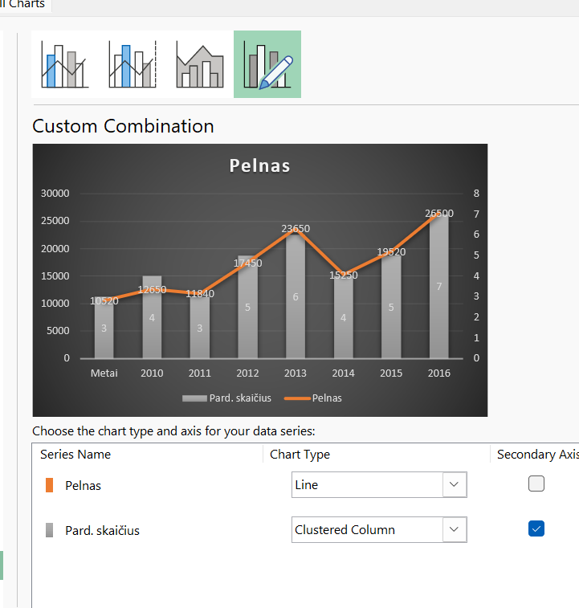
 | 2012 | 11840 | 3 |  |  |  |  |  |  |  | 2012
 | 2013 | 17450 | 5 |  |  |  |  |  |  |  | 2013
Pelnas
 | 2014 | 23650 | 6 |  |  |  |  |  |  |  | 2014
 | 2015 | 15250 | 4 |  |  |  |  |  |  |  | 2015
 | 2016 | 19520 | 5 |  |  |  |  |  |  |  | 2016
 | 2017 | 26500 | 7 |  |  |  |  |  |  |  | 2017
...
what if analysis - goal seeker -
...

U16
U16 | What-If Analysis įrankis (Scenario Mananger, Goal Seek, Data Tables);

 | 1. Naudodami Goal Seek įrankį išspręskite priemokos skaičiavimo uždavinį

 | Vadovas nusprendė skirti priemoką savo darbuotojams. Tam paskyrė 5000 Eur. Jo sprendimas yra toks: visi darbuotojai turi gauti vienodą priedą procentais nuo savo atlygio.

 |  | 57.416% | ? |  | what if analysis:
 |  |  |  |  | goal seek - set cell - is viso, to value pasirinkimas, by changing cell - procentas
 |  | Atlyginimas | Priedas % | Priedas eur. | parodo kokios turi buti palukanos kad gauciau 6000.
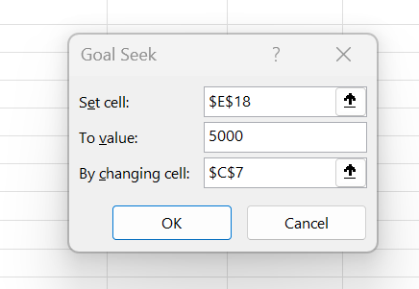
 | Petras | 1200 | 57% | 689.00
 | Jonas | 1500 | 57% | 861.24
 | Antanas | 1700 | 57% | 976.08
 | Marytė | 1450 | 57% | 832.54
 | Onutė | 1100 | 57% | 631.58
 | Pranas | 850 | 57% | 488.04
 | Donatas | 1150 | 57% | 660.29
 | Akvilė | 1500 | 57% | 861.24
 | Iš viso | 10450 |  | 6000.00

 | 2. Naudodamiesi variantų lentele ir Scenario Manager įrankiu, sudarykite medienos cecho gamybos plano scenarijus |  |  |  |  |  | what if analysis - scenario manager:
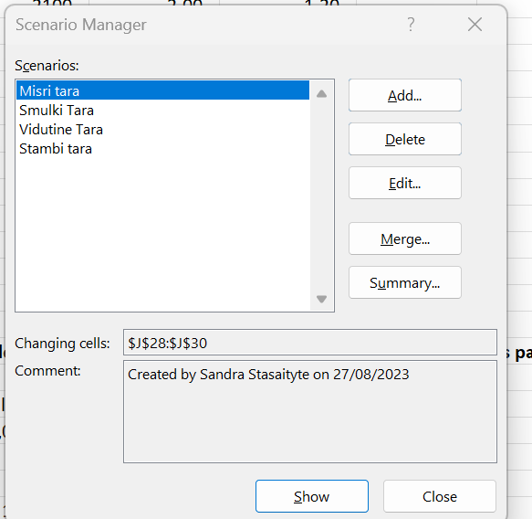
 | Variantų lentelė |  |  |  |  | Sukurti skirtingus scenarijus 4 skirtingom tarom, ir paskui spausti show paziureti skirtingus rezultatus
 |  | Pajėgumai | Pard. Kainos | Medž. kainos
 |  | per 21 d.d. | eur | eur
 | Smulki tara | 2100 | 2.00 | 1.20
 | Vid. dydžio tara | 600 | 7.00 | 5.30 |  |  | Kiekiai | Pardavimas | Medžiagos | Marža
 | Stambi tara | 300 | 13.00 | 10.50 |  | Smulki tara |  | 0.00 | 0.00 | 0.00
 |  |  |  |  |  | Vid. dydžio tara |  | 0.00 | 0.00 | 0.00
 |  |  |  |  |  | Stambi tara | 300 | 3900.00 | 3150.00 | 750.00
 |  |  |  |  |  | Iš viso: |  |  |  | 750.00
...
 |  |  |  |  |  |  | 100
...
 |  |  |  |  |  | 4500 | 5000 | 5500 | 6000 | 6500 | 7000 | 7500 | 8000
 |  |  |  |  |  | 240 | 267 | 294 | 320 | 347 | 374 | 400 | 427
 |  |  |  |  |  | 203 | 226 | 248 | 271 | 294 | 316 | 339 | 361
 |  |  |  |  |  | 179 | 199 | 219 | 239 | 258 | 278 | 298 | 318
 |  |  |  |  |  | 162 | 180 | 198 | 216 | 234 | 252 | 270 | 288
 |  |  |  |  |  | 149 | 166 | 182 | 199 | 216 | 232 | 249 | 265
 |  |  |  |  |  | 140 | 155 | 171 | 186 | 202 | 217 | 233 | 248
...

U16A_1
...
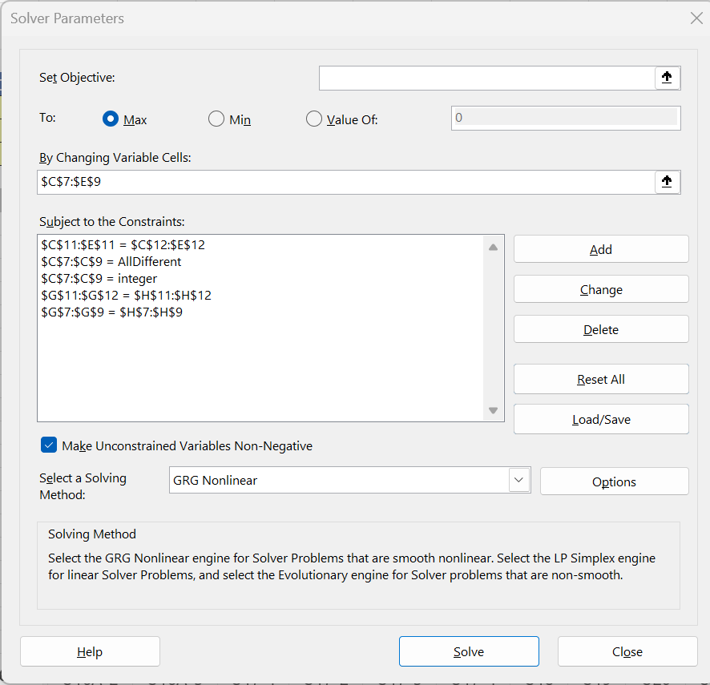

C | Suma
6 | 13 | 15
3 | 12.668457137 | 15
6 | 13.204455419 | 15

15.00000098 | 15 | 15
15 | 15 | 15

U16A_2
...
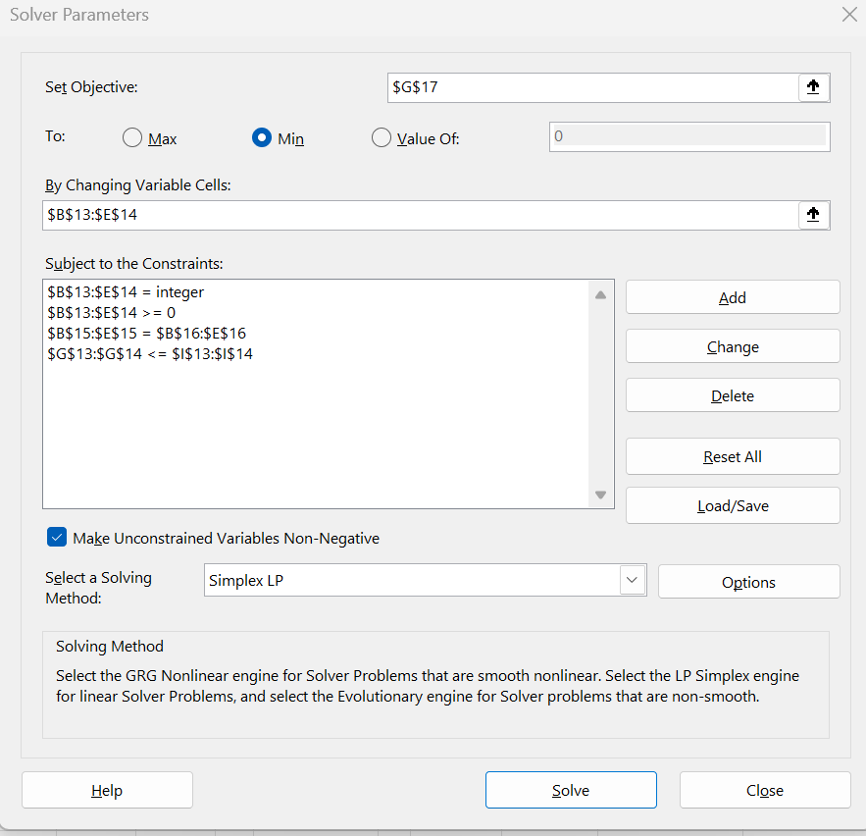
...
Klient4
4.5
2.0
...
Klient4 | Išsiųsta iš viso | Resursai
0 | 70 | 120
60 | 140 | 180
60
60
120 | 210

U16A_3
...
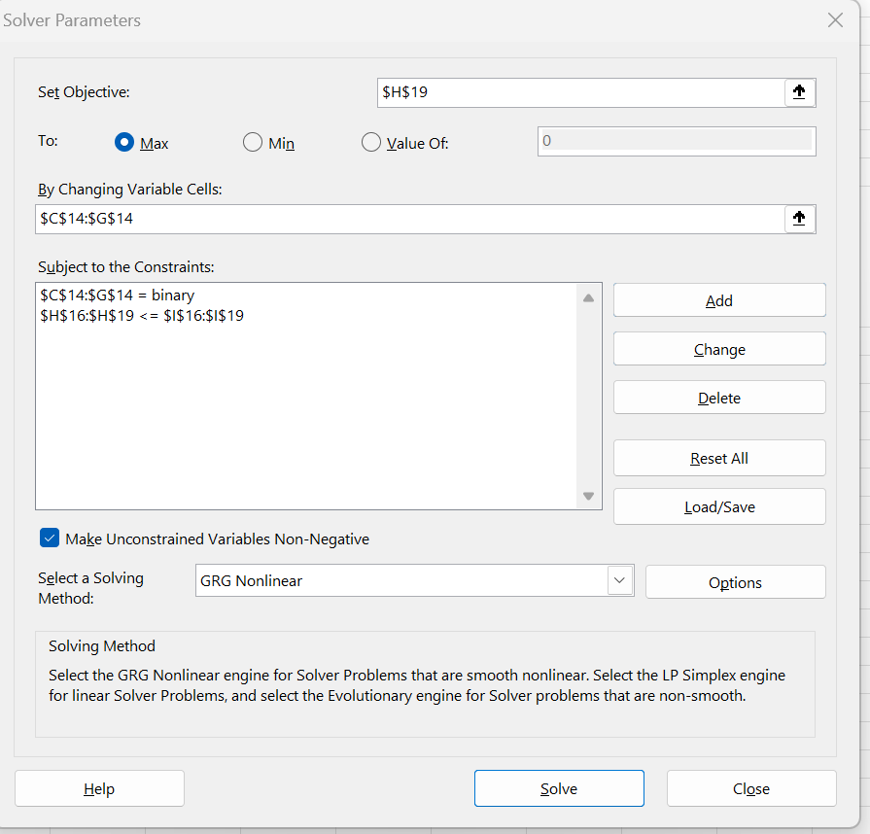
...
Nauja gamybos techno-logija | Įmonės teritori-jos sutvar-kymas | Trans-porto ūkio atnauji-nimas | Iš viso | Finansi-niai ištek-liai
40 | 5 | 25 | 105 | 100
30 | 4 | 30 | 94 | 90
5 | 6 | 10 | 46 | 35
75 | 15 | 65 | 245 | 225

1 | 1 | 1

40 | 5 | 25 | 85 | 100
30 | 4 | 30 | 84 | 90
5 | 6 | 10 | 31 | 35
75 | 15 | 65 | 200 | 225

